IPC
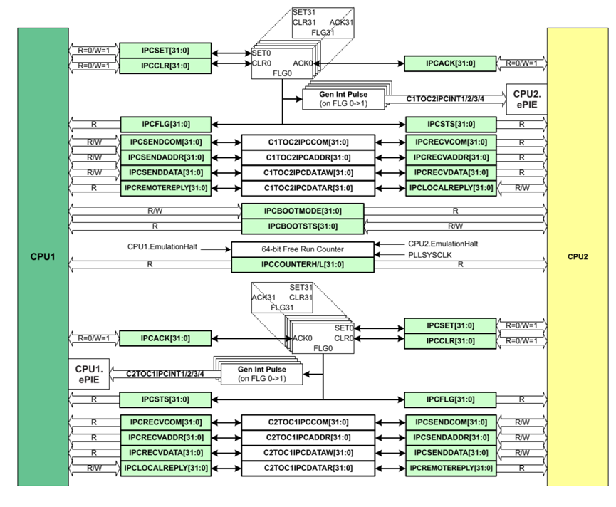
IPC控制寄存器 | IPC_SET_REG | 0x00
 | IPC_CLR_REG | 0x04
 | IPC_FLG_REG | 0x08
 | IPC_STS_REG | 0x0C
 | IPC_ACK_REG | 0x10
IPC命令寄存器 | IPC_SEND_COM_REG | 0x00
 | IPC_SEND_ADDR_REG | 0x04
 | IPC_SEND_DATA_REG | 0x08
 | IPC_LOCAL_REPLY_REG | 0x0C
 | IPC_RECV_COM_REG | 0x10
 | IPC_RECV_ADDR_REG | 0x14
 | IPC_RECV_DATA_REG | 0x18
 | IPC_REMOTE_REPLY_REG | 0x1C

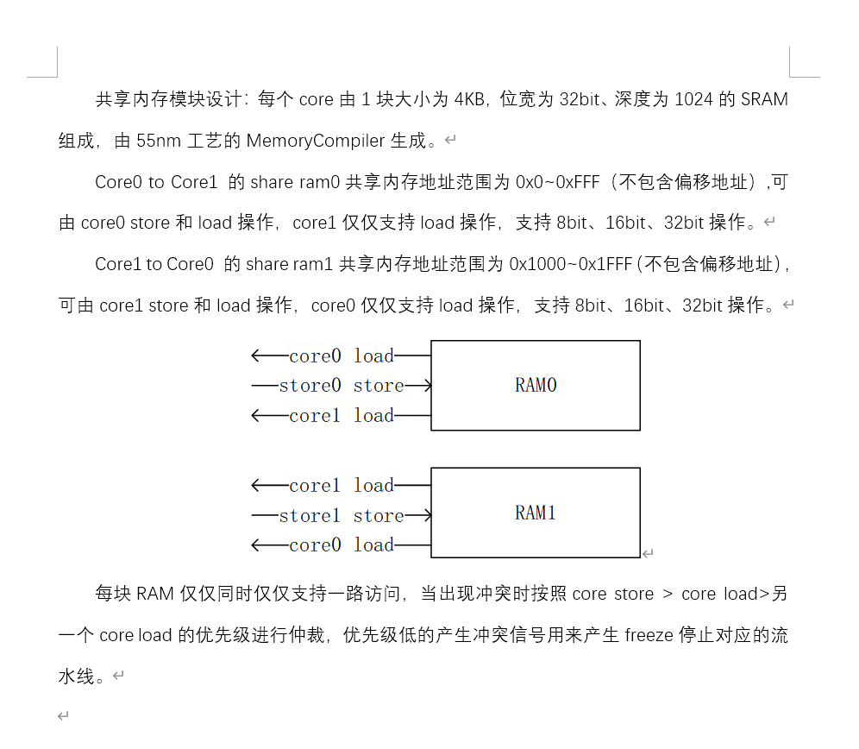

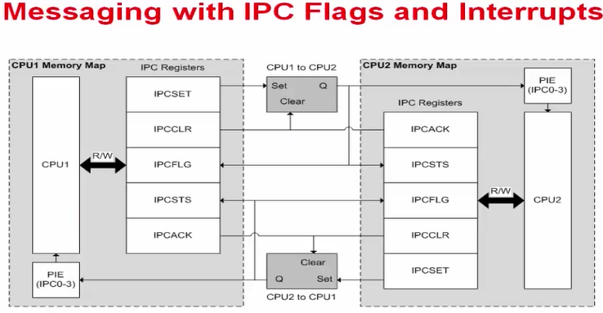

寄存器名称 | 偏移地址 | 位域名 | 位置 | 属性 | 复位值 | 说明
ipcset_REG | 0x00 | ipcset | 31:0 | R-0/W1S | 0 | Writing 1 to this bit sets the IPC(31~0) event flag for the remote CPU. Writing 0 has no effect.
ipcclr_REG | 0x04 | ipcclr | 31:0 | R-0/W1S | 0 | Writing 1 to this bit clears the IPC(31~0) flag for the remote CPU. Writing 0 has no effect.
ipcflg_REG | 0x08 | ipcflg | 31:0 | R | 0 | Indicates to the local CPU whether the remote IPC(31~0) event flag is set.
ipcsts_REG | 0x0C | ipcsts | 31:0 | R | 0 | Indicates to the local CPU if the IPC(31~0) event flag was set by the remote CPU.
ipcack_REG | 0x10 | ipcack | 31:0 | R-0/W1S | 0 | Writing 1 to this bit clears the IPC(31~0) event flag which was set by the remote CPU. Writing 0 to this bit has no effec

寄存器名称 | 偏移地址 | 位域名 | 位置 | 属性 | 复位值 | 说明
ipcsendcom_Reg | 0x00 | ipcsendcom | 31:0 | R/W | 0 | This is a general purpose register used to send software-defined commands to the remote CPU. It can only be written by the local CPU.
ipcsendaddr_Reg | 0x04 | ipcsendaddr | 31:0 | R/W | 0 | This is a general purpose register used to send software-defined addresses to the remote CPU. It can only be written by the local CPU.
ipcsenddata_Reg | 0x08 | ipcsenddata | 31:0 | R/W | 0 | This is a general purpose register used to send software-defined data to the remote CPU. It can only be written by the local CPU.
ipclocalreply_Reg | 0x0C | ipclocalreply | 31:0 | R | 0 | This is a general purpose register used to receive software-defined data from the remote CPU's response to a command. It can only be written by the remote CPU.
ipcrecvcom_Reg | 0x10 | ipcremotereply | 31:0 | R | 0 | This is a general purpose register used to receive software-defined data from the remote CPU's response to a command. It can only be written by the remote CPU.
ipcrecvaddr_Reg | 0x14 | ipcrecvcom | 31:0 | R | 0 | This is a general purpose register used to receive software-defined data from the remote CPU's response to a command. It can only be written by the remote CPU.
ipcrecvdata_Reg | 0x18 | ipcrecvaddr | 31:0 | R | 0 | This is a general purpose register used to receive software-defined data from the remote CPU's response to a command. It can only be written by the remote CPU.
ipcremotereply_Reg | 0x1C | ipcrecvdata | 31:0 | R/W | 0 | This is a general purpose register used to send software-defined addresses to the remote CPU. It can only be written by the local CPU.

FLASH_CTRL
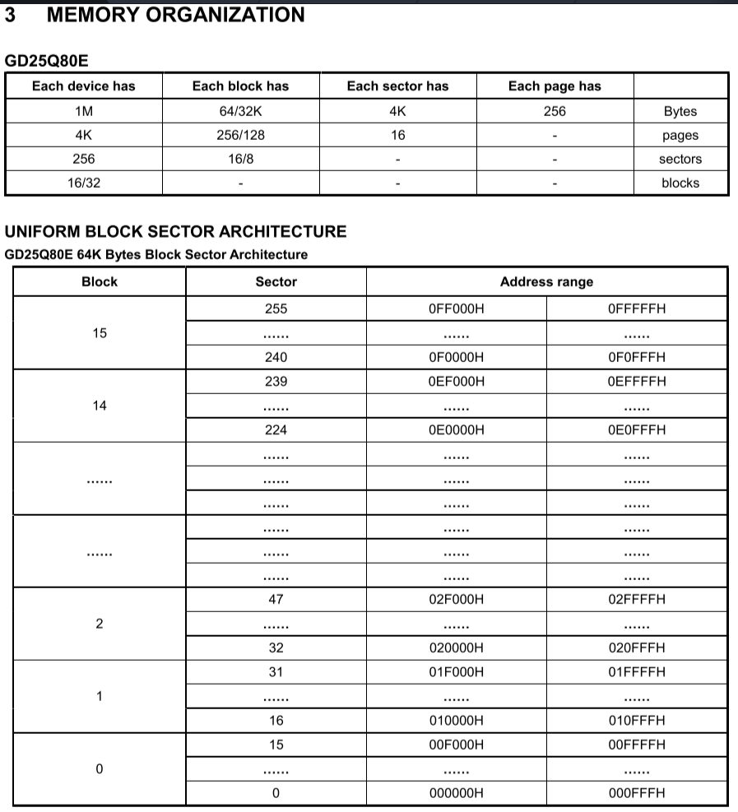
寄存器名称 | 偏移地址 | 位域名 | 位置 | 属性 | 复位值 | 说明
Erase register | 0x00 | ERASE | 31 | R/W | 1'b0 | 写1擦除，擦除完成 读返回0
 |  | DIRTY | 30 | R | 1'b0 | 在写入时，若该写入的扇区是之前擦除的扇区，则为1，再次擦除时复位
 |  | BUSY | 29 | R | 1'b0 | spi控制器处于状态：1：忙碌 0：空闲
 |  | DWP | 28 | R/W | 1'b0 | (Disable write protect)写保护，写1关闭写保护，写0打开写保护
 |  | SPI_MODE | 27 | R | 1'b0 | spi工作的模式：0：spi 1:qspi
 |  | ERASE_TYPE | 26:25 | R/W | 2'b0 | 00:sector erase 01:block erase_64k 10:chip erase 11：OTP erase
 |  | Reserved | 24:20 | R | 5'b0 | Reserved
 |  | SECTOR_NUM | 19:12 | R/W | 8'b0 | 擦除的扇区地址(OTP erase模式时，[12]为0擦除OTP第一个1KB，[12]为1擦除OTP第二个1KB)
 |  | Reserved | 11:0 | R | 12'b0 | Reserved
Config register | 0x04 | Reserved | 31:8 | R | 24'b0 | Reserved
 |  | SUS | 7 | R | Volatile | Suspend
 |  | CMP | 6 | R/W | Non-volatile | Complement Protect
 |  | Reserved | 5 | R | 1'b0 | Reserved
 |  | DC | 4 | R/W | Non-volatile | Dummy Configuration
 |  | LB1 | 3 | R/W | Non-volatile | Security Register Lock 1
 |  | LB0 | 2 | R/W | Non-volatile | Security Register Lock 0
 |  | QE | 1 | R/W | Non-volatile | Qual SPI Enable
 |  | SRP1 | 0 | R | Non-volatile | Status Register Protection
Status register | 0x08 | Reserved | 31:8 | R | Volatile | Reserved
 |  | SRP0 | 7 | R/W | Non-volatile | Status Register Protection 0
 |  | BP4 | 6 | R/W | Non-volatile | Block 4 Protect
 |  | BP3 | 5 | R/W | Non-volatile | Block 3 Protect
 |  | BP2 | 4 | R/W | Non-volatile | Block 2 Protect
 |  | BP1 | 3 | R/W | Non-volatile | Block 1 Protect
 |  | BP0 | 2 | R/W | Non-volatile | Block 0 Protect
 |  | WEL | 1 | R | Volatile | Write Enable Latch
 |  | WIP | 0 | R | Volatile | (Erase/Write In Progress) 0:寄存器写入完成. 1. 寄存处于配置中

CGU
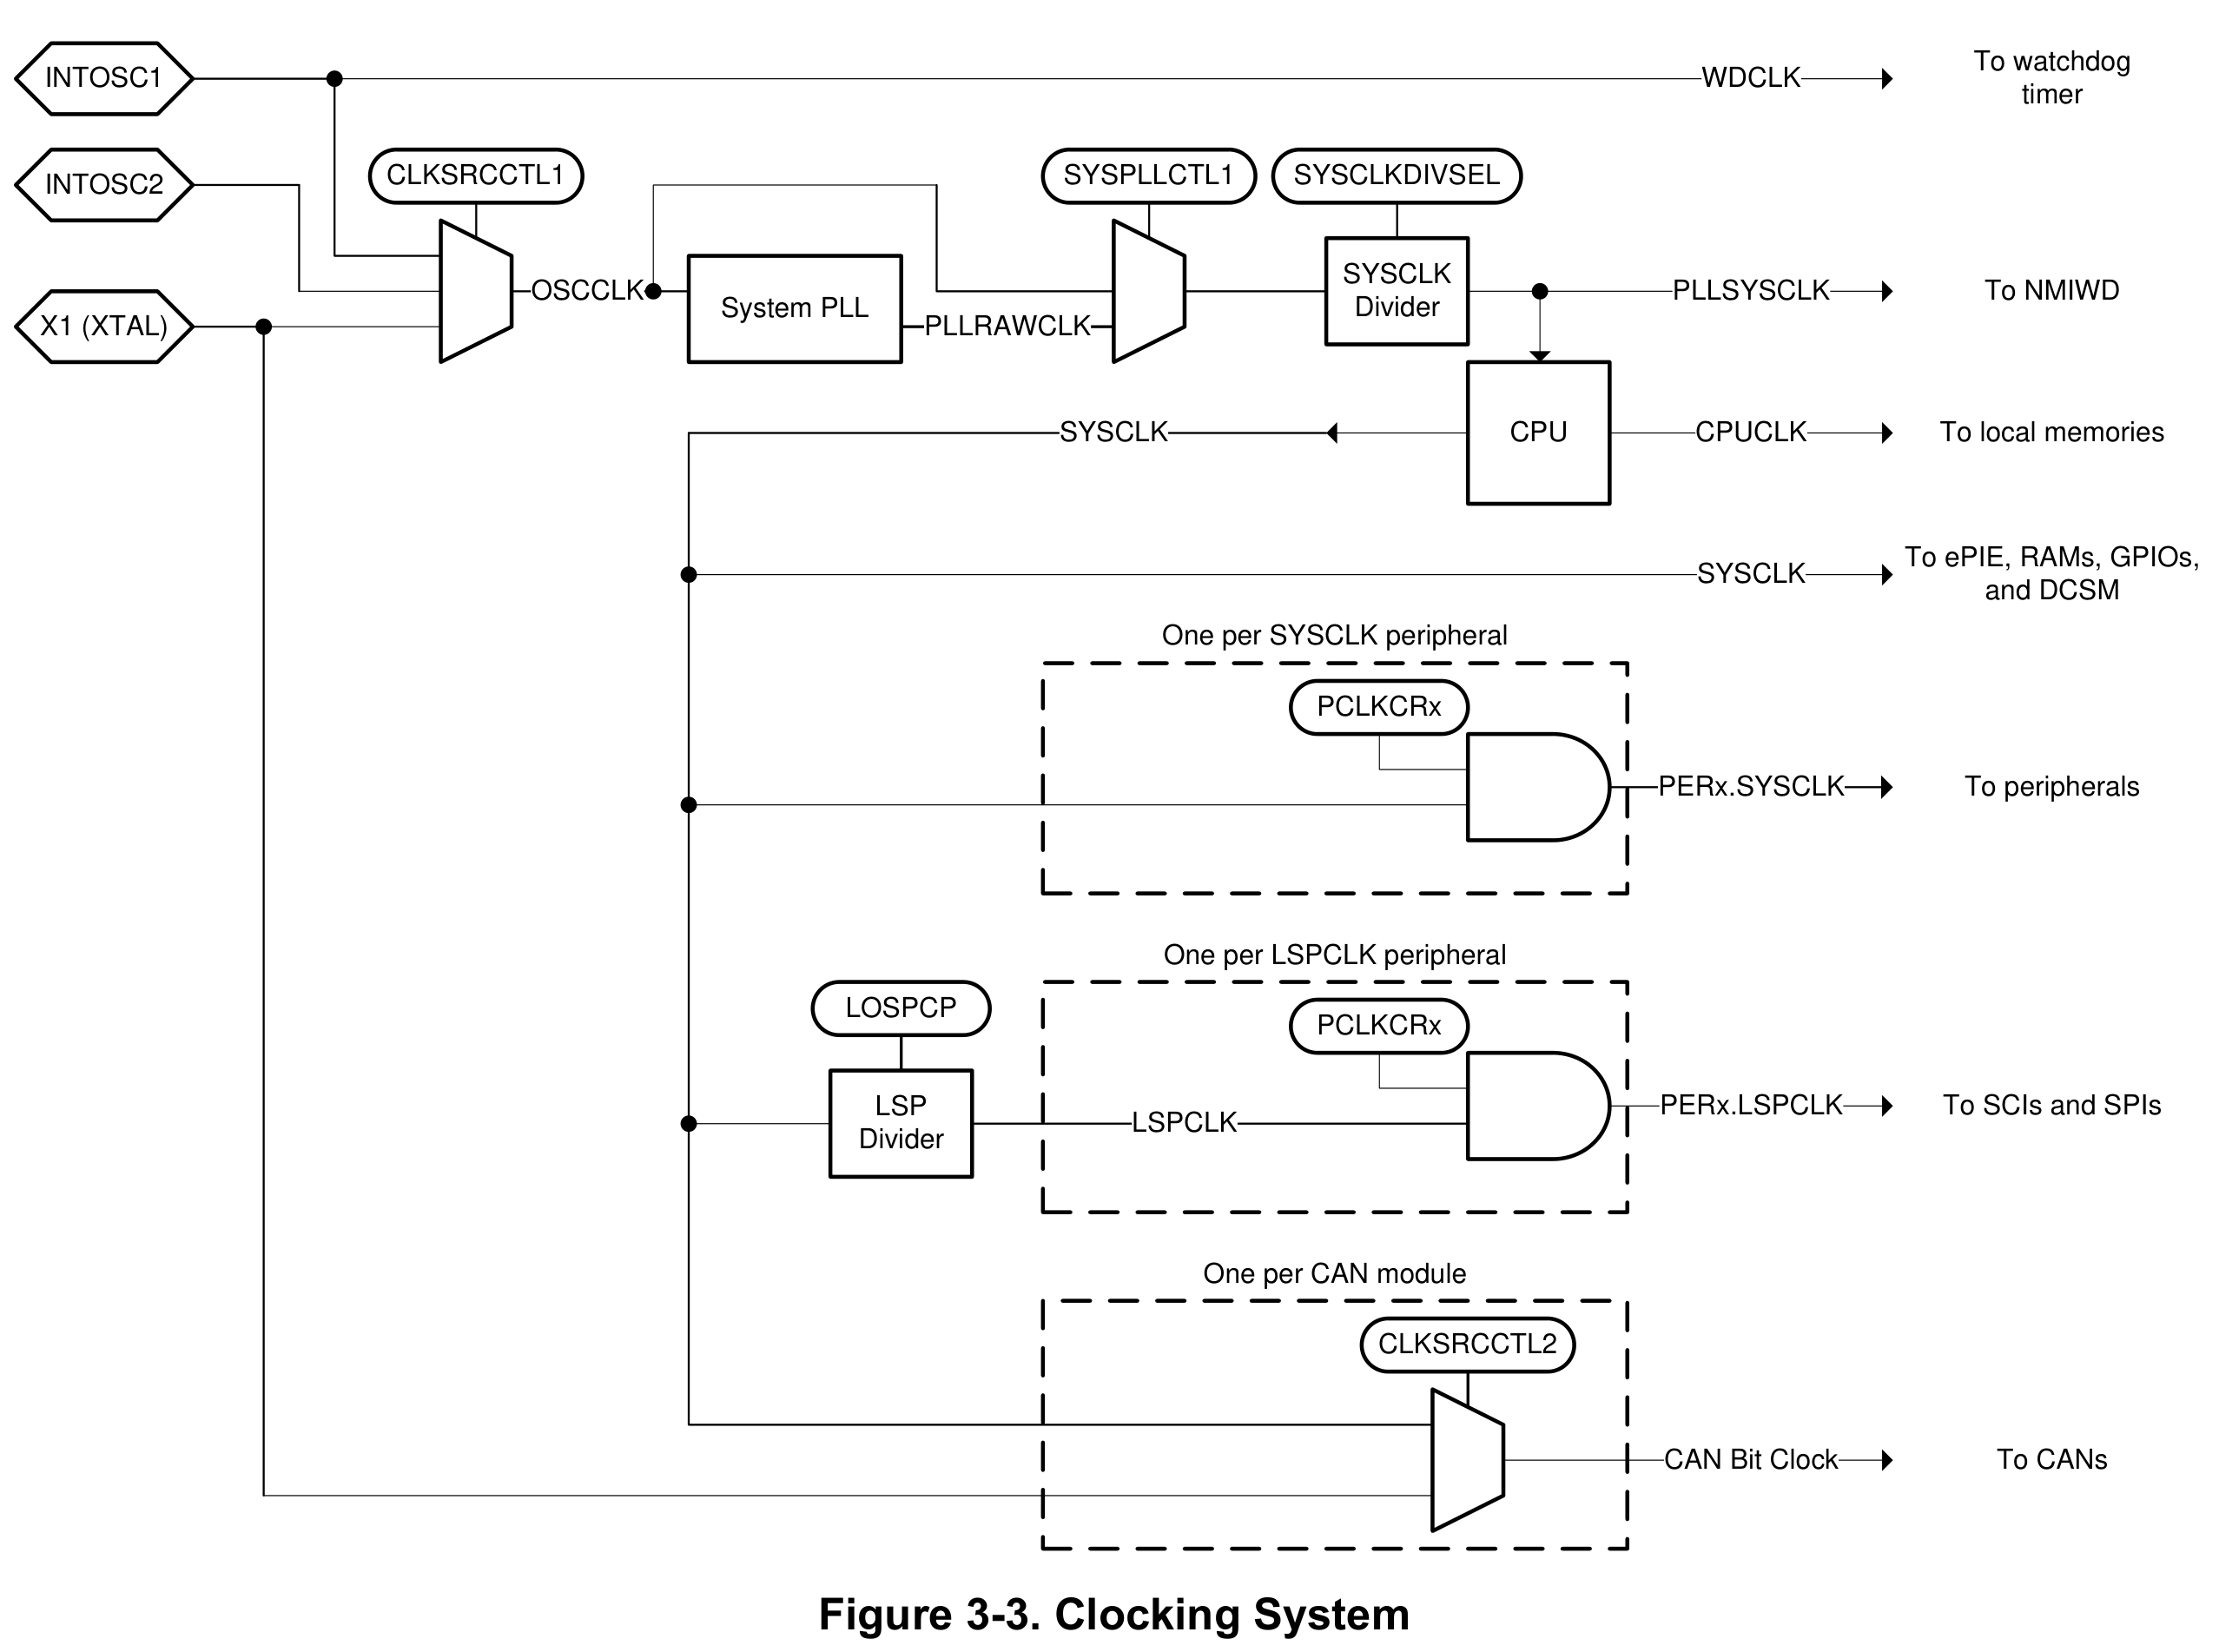
寄存器名称 | 偏移地址 | 位域名 | 位置 | 属性 | 复位值 | 说明 | 复位类型
CLKSRCCTL1 | 0x00 | RESERVED | 31:6 | R | 0h | Reserved
 |  | WDHALTI | 5 | R/W | 0h | HALT模式看门狗是否工作的设置位： 0：在HALT模式下看门狗不工作，在HALT模式下INTOSC1与INTOSC2将掉电处理 1：在HALT模式下看门狗工作，在HALT模式下INTOSC1与INTOSC2不进行掉电处理 | XRS
 |  | RESERVED | 4 | R | 0h | Reserved
 |  | INTOSC2OFF | 3 | R/W | 0h | INTOSC2时钟关闭位： 0：INTOSC2打开 1：INTOSC2关闭 禁用时间之前，需要保证该时钟没有被使用 | XRS
 |  | RESERVED | 2 | R | 0h | Reserved
 |  | OSCCLKSRCSEL | 1:0 | R/W | 0h | 振荡器时钟源选择位： 00 = INTOSC2（复位时默认） 01 = 外部振荡器（XTAL） 10 = INTOSC1 11 = 保留（默认为 INTOSC1） | XRS
CLKSRCCTL2 | 0x04 | RESERVED | 31:6 | R | 0h | Reserved
 |  | CANBBCLKSEL | 5:4 | R/W | 0h | CANA 时钟源选择位： 00：PERx.SYSCLK 01：External Oscillator (X1) 10：Reserved 11：Reserved 时钟缺失检测电路对这些位没有任何影响 | XRS
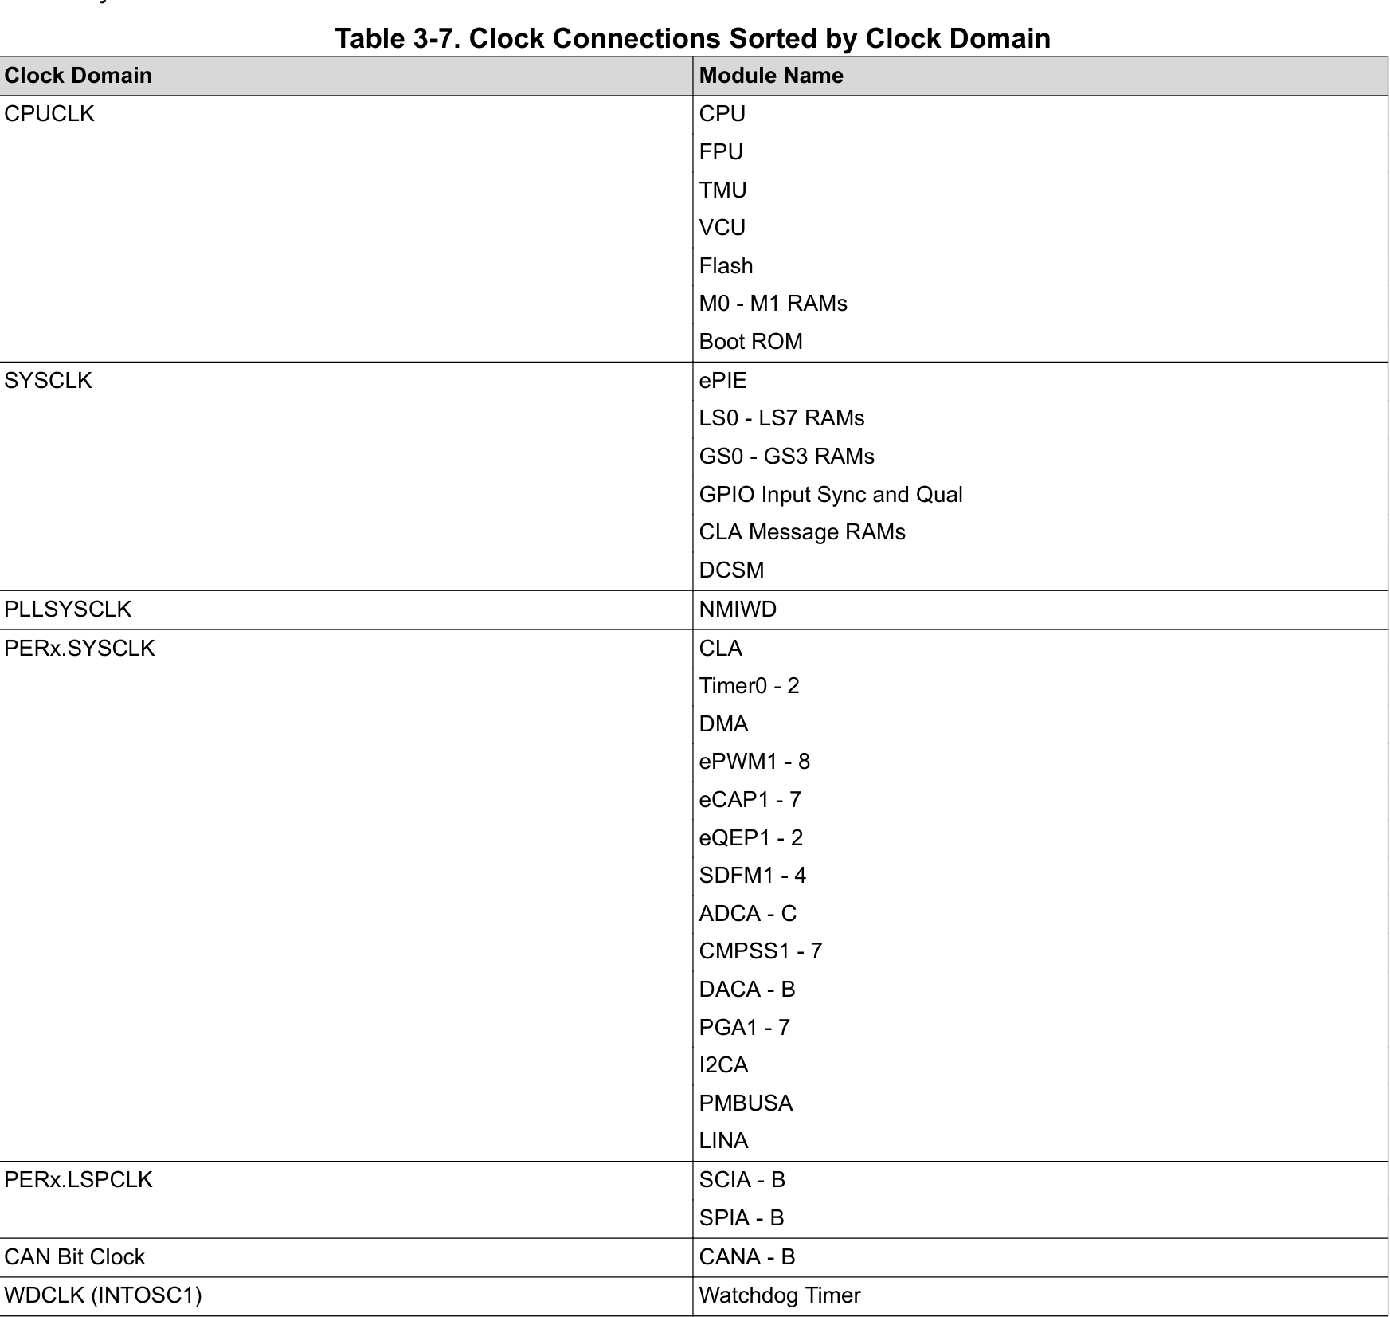
 |  | CANABCLKSEL | 3:2 | R/W | 0h | CANB 时钟源选择位： 00：PERx.SYSCLK 01：External Oscillator (X1) 10：Reserved 11：Reserved 时钟缺失检测电路对这些位没有任何影响 | XRS
 |  | RESERVED | 1:0 | R | 0h | Reserved
CLKSRCCTL3 | 0x08 | RESERVED | 31:3 | R | 0h | Reserved
 |  | XCLKOUTSEL | 2:0 | R/W | 0h | XCLKOUT 源选择位： 000：PLLSYSCLK 001：PLLRAWCLK 010：SYSCLK 011：Reserved 100：Reserved 101：INTOSC1 110：INTOSC2 111：XTAL OSC o/p clock | SYSRSn
SYSPLLCTL1 | 0x0C | RESERVED | 31:2 | R | 0h | Reserved
 |  | PLLCLKEN | 1 | R/W | 0h | 是否启动system clk 生成pllsysclk： 1：pllsysclk时钟来源syspll,用户需要确认pll处于lock状态 0：syspll被bypass，pllsysclk来自于oscclk | XRS
 |  | PLLEN | 0 | R/W | 0h | syspll 使能和关闭控制位： 1：开启syspll 0：关闭syspll
SYSPLLMULT | 0x10 | RESERVED | 31:28 | R | 0h | Reserved
 |  | RST | 27 | R/W | 0h | pll 复位信号，0有效，其余参数必须在rst为低电平时配置，配置完后拉高RST,释放等待PLL LOCK | XRS
 |  | RESERVED | 26:4 | R | 0h | Reserved
 |  | IDIV (DIVN) | 3:0 | R/W | 0h | PLL输入时钟分频： 0000:1 0001:1 0010:2 0011:3 …… 1111:15
SYSPLLMULT_DIVF0 | 0x14 | SYSPLLMULT_IMULT0 (DIVF0) | 31:0 | R/W | 0h | [SYSPLLMULT_DIVF1,SYSPLLMULT_DIVF0] DIVQ one-hot 从左到右哪一位为高，则DIVQ的值等于位数
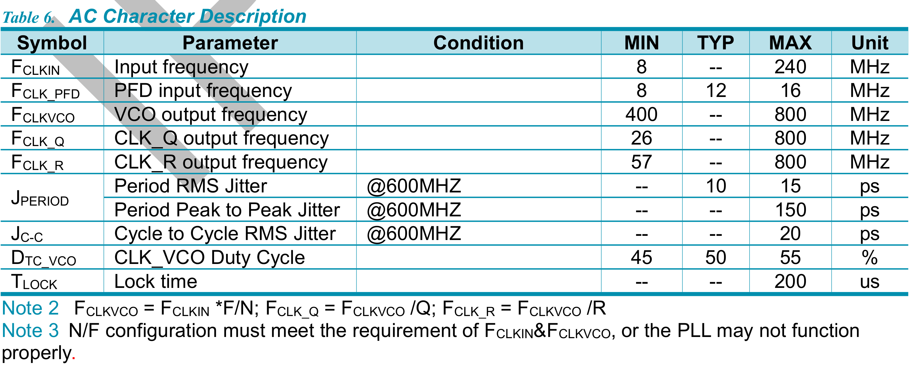
SYSPLLMULT_DIVF1 | 0x18 | SYSPLLMULT_IMULT1 (DIVF1) | 31:0 | R/W | 0h | [SYSPLLMULT_DIVF1,SYSPLLMULT_DIVF0] DIVQ one-hot 从左到右哪一位为高，则DIVQ的值等于位数
SYSPLLMULT_DIVQ | 0x1C | SYSPLLMULT_ODIV (DIVQ) | 31:0 | R/W | 0h | [SYSPLLMULT_DIVQ] DIVF one-hot 从左到右哪一位为高，则DIVF的值等于位数
SYSPLLSTS | 0x20 | RESERVED | 31:2 | R | 0h | Reserved
 |  | SLIPS | 1 | R | 0h | SYSPLL 时钟偏移状态位：此位指示 SYSPLL 是否超出锁定范围（该位实际上未使用） | XRS
 |  | LOCKS | 0 | R | 0h | SYSPLL 锁定状态位：此位指示 SYSPLL 是否已锁定
SYSCLKDIVSEL | 0x24 | RESERVED | 31:6 | R | 0h | Reserved
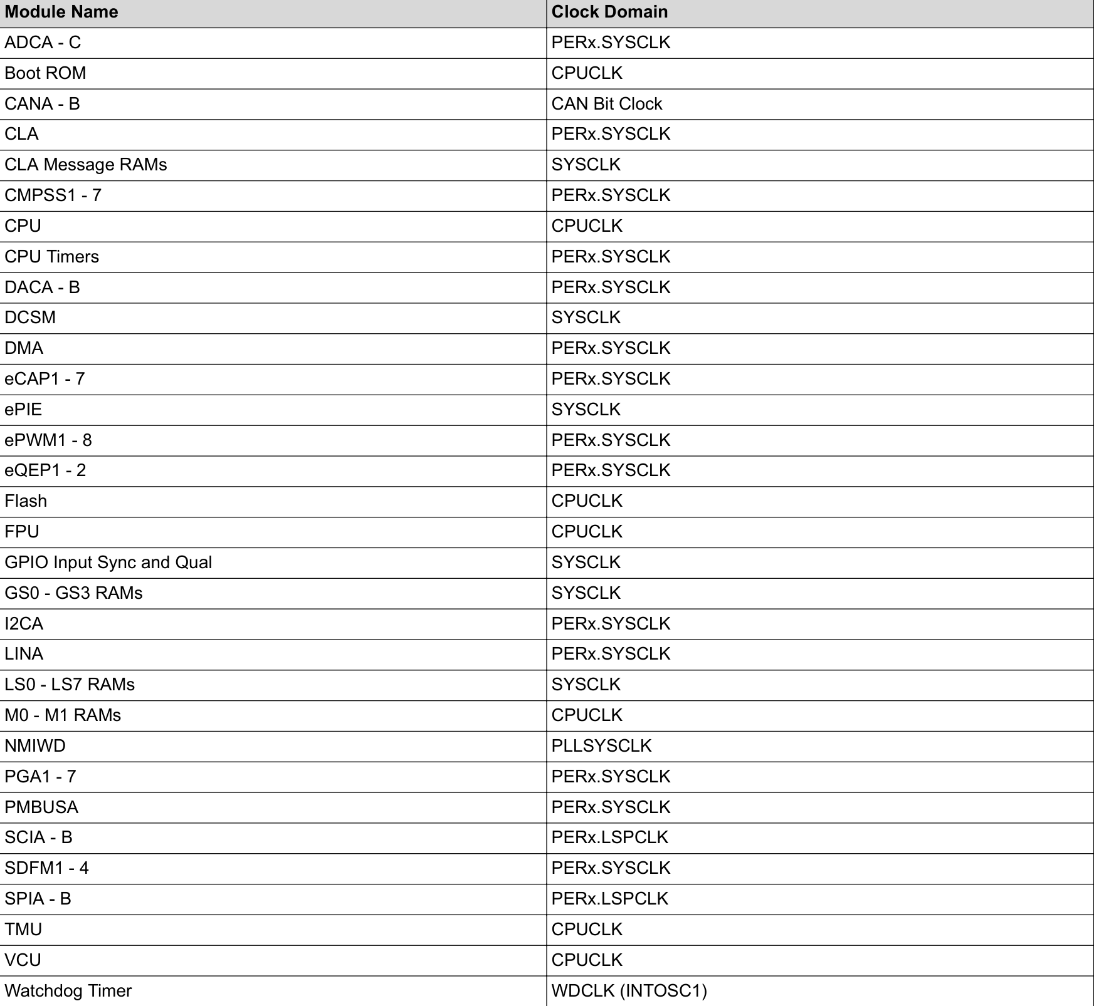
 |  | PLLSYSCLKDIV | 5:0 | R/W | 2h | PLLSYSCLK 分频选择：此位选择 PLLSYSCLK 的分频器设置： 000000：/1 000001：/2 000010：/4 000011：/6 000100：/8 …… 111111：/126 | XRS
XCLKOUTDIVSEL | 0x28 | RESERVED | 31:2 | R | 0h | Reserved
 |  | XCLKOUTDIV | 1:0 | R/W | 3h | XCLKOUT 分频选择：此位选择XCLKOUT 的分频器设置。 00：/1 01：/2 10：/4 11：/8 | SYSRSn
LOSPCP | 0x2C | RESERVED | 31:3 | R | 0h | Reserved
 |  | LSPCLKDIV | 2:0 | R/W | 2h | 这些位配置低速外设时钟 （LSPCLK） 速率 000：/1 001：/2 010：/4 011：/6 100：/8 101：/10 110：/12 111：/14 该时钟用作低速外设模块。 | SYSRSn
MCDCR | 0x30 | RESERVED | 31:4 | R | 0h | Reserved
 |  | OSCOFF | 3 | R/W | 0h | 振荡器时钟断开与 MCD 位的连接： 0 = OSCCLK 连接到 MCD 模块中的 OSCCLK 计数器 1 = OSCCLK 已断开与 MCD 模块中的 OSCCLK 计数器的连接 | XRS
 |  | MCLKOFF | 2 | R/W | 0h | 缺失时钟检测关闭位： 0 ： 使能缺失时钟检测电路 1 ： 缺失时钟检测电路禁用
 |  | MCLKCLR | 1 | R/W1S | 0h | 缺失时钟清除位： 向该位写入 1“ 以清除 MCLKSTS 位并重置缺失时钟检测电路。
 |  | MCLKSTS | 0 | R | 0h | Missing Clock Status Bit: 0 ： OSCCLK 正常 1 ： 检测到 OSCCLK 缺失，生成时钟故障
X1CNT | 0x34 | RESERVED | 31:17 | R | 0h | Reserved
 |  | CLR | 16 | R/W1S | 0h | X1 计数器清除：写入此位字段的“1”将清除 X1CNT 并使其再次从0x0计数（前提是 X1 时钟有效）。 对“0”的写入将被忽略到此位字段
 |  | RESERVED | 15:10 | R | 0h | Reserved
 |  | X1CNT | 9:0 | R | 0h | X1 计数器： - 此计数器在每个 X1 时钟上升沿上递增。- 一旦达到0x3ff值，它就会暂停 - 在从INTOSC2切换到X1之前，应用程序必须检查此计数器并确保它已饱和。这将确定外部时钟生效，该位在关闭外部晶振时也会被清除 | POR
XTALCR | 0x38 | RESERVED | 31:2 | R | 0h | Reserved
 |  | SE | 1 | R/W | 0h | 外部晶振种类选择（该位实际上未使用） | XRS
 |  | OSCOFF | 0 | R/W | 1h | 外部时钟源开关： 1：关 0：开
CLKSTATUS | 0x3C | RESERVED | 31:3 | R | 0h | Reserved | POR
 |  | X1READLY | 2 | R | 0h | 外部高速晶振起震状态：1：时钟建立 0：时钟未建立 该位在关闭外部晶振时也会被清除
 |  | OSC2READLY | 1 | R | 1h | 内部高速时钟OSC2启震状态：1：时钟建立 0：时钟未建立
 |  | OSC1READLY | 0 | R | 1h | 内部高速时钟OSC2启震状态：1：时钟建立 0：时钟未建立
SYSPLLMULT_DIVF | 0x40 | RESERVED | 31:3 | R | 0h | Reserved
 |  | IMULT (DIVF) | 5:0 | R/W | 0h | pll VCO倍频:VCO = FIN * DIVF/DIVN 010010:18 010011:19 …… 111100:60 …… 111111:63 | XRS
SYSPLLMULT_DIVQ | 0x44 | RESERVED | 31:3 | R | 0h | Reserved
 |  | ODIV (DIVQ) | 3:0 | R/W | 0h | PLL输出时钟1：FOUT1 = VCO/DIVQ 0000:1 0001:1 0010:2 0011:3 …… 1110:14 1111:15 | XRS

INPUT_BAR
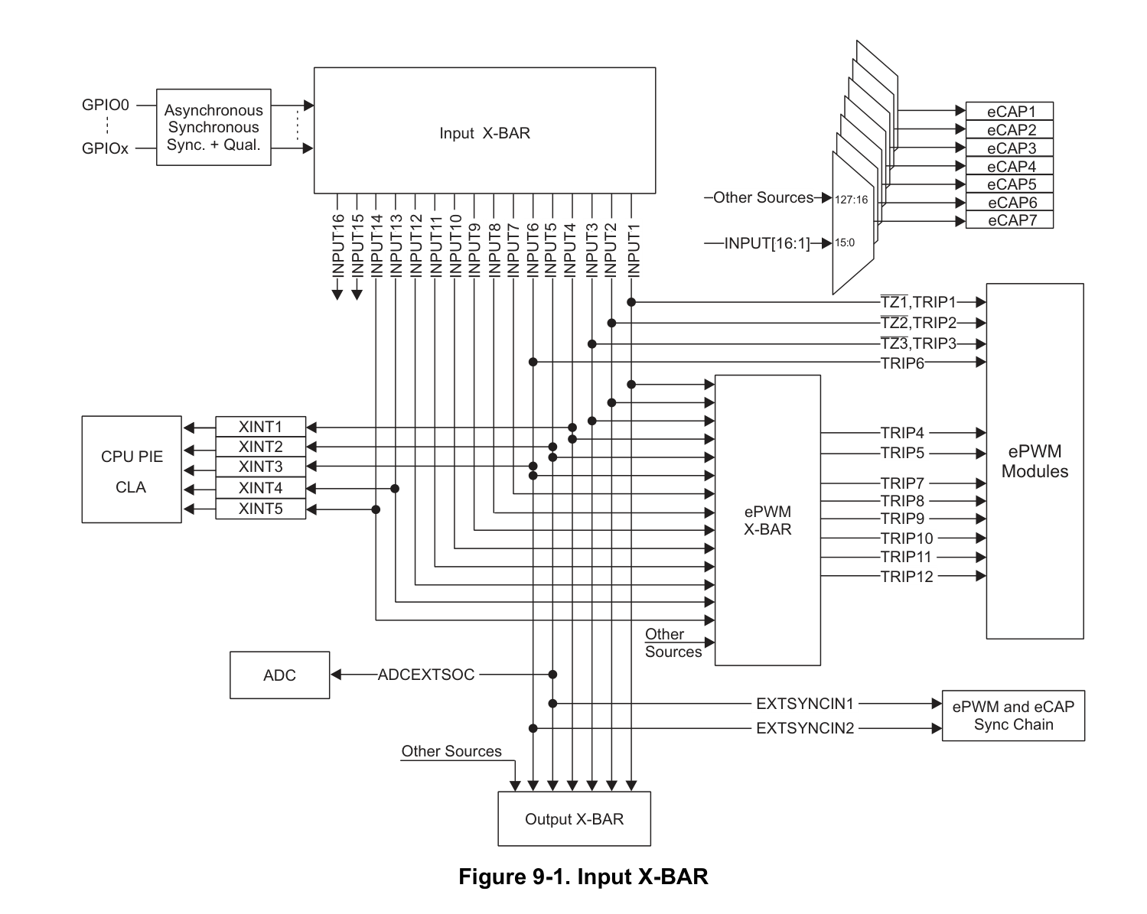
寄存器名称 | 偏移地址 | Bit | 读写 | 初始值 | 说明
input1select | 0x00 | 31:16 | R | 16'd0 | Reserved
 |  | 15:00:00 | R/W | 16’dFFFE | Select GPIO for INPUT1 signal: 0x0 : Select GPIO0 0x1 : Select GPIO1 0x2 : Select GPIO2 ... 0xFFFD: '1' will be driven to the destination 0xFFFE: '1' will be driven to the destination 0xFFFF: '0' will be driven to the destination NOTE: SELECT value greater than the available number of GPIO pins on a device (except 0xFFFF) will cause the destination to be driven '1'. Reset type: CPU1.SYSRSn
input2select | 0x04 | 31:16 | R | 16'd0 | Reserved
 |  | 15:00:00 | R/W | 16’dFFFE | Select GPIO for INPUT2 signal: 0x0 : Select GPIO0 0x1 : Select GPIO1 0x2 : Select GPIO2 ... 0xFFFD: '1' will be driven to the destination 0xFFFE: '1' will be driven to the destination 0xFFFF: '0' will be driven to the destination NOTE: SELECT value greater than the available number of GPIO pins on a device (except 0xFFFF) will cause the destination to be driven '1'. Reset type: CPU1.SYSRSn
input3select | 0x08 | 31:16 | R | 16'd0 | Reserved
 |  | 15:00:00 | R/W | 16’dFFFE | Select GPIO for INPUT3 signal: 0x0 : Select GPIO0 0x1 : Select GPIO1 0x2 : Select GPIO2 ... 0xFFFD: '1' will be driven to the destination 0xFFFE: '1' will be driven to the destination 0xFFFF: '0' will be driven to the destination NOTE: SELECT value greater than the available number of GPIO pins on a device (except 0xFFFF) will cause the destination to be driven '1'. Reset type: CPU1.SYSRSn | 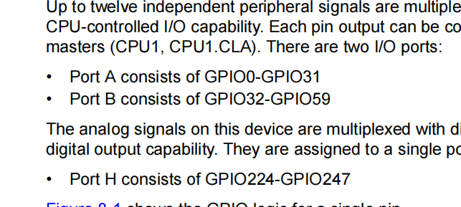
input4select | 0x0C | 31:16 | R | 16'd0 | Reserved
 |  | 15:00:00 | R/W | 16’dFFFE | ......
input5select | 0x10 | 31:16 | R | 16'd0 | Reserved
 |  | 15:00:00 | R/W | 16’dFFFE | ......
input6select | 0x14 | 31:16 | R | 16'd0 | Reserved
 |  | 15:00:00 | R/W | 16’dFFFE | ......
input7select | 0x18 | 31:16 | R | 16'd0 | Reserved
 |  | 15:00:00 | R/W | 16’dFFFE | ......
input8select | 0x1C | 31:16 | R | 16'd0 | Reserved
 |  | 15:00:00 | R/W | 16’dFFFE | ......
input9select | 0x20 | 31:16 | R | 16'd0 | Reserved
 |  | 15:00:00 | R/W | 16’dFFFE | ......
input10select | 0x24 | 31:16 | R | 16'd0 | Reserved
 |  | 15:00:00 | R/W | 16’dFFFE | ......
input11select | 0x28 | 31:16 | R | 16'd0 | Reserved
 |  | 15:00:00 | R/W | 16’dFFFE | ......
input12select | 0x2C | 31:16 | R | 16'd0 | Reserved
 |  | 15:00:00 | R/W | 16’dFFFE | ......
input13select | 0x30 | 31:16 | R | 16'd0 | Reserved
 |  | 15:00:00 | R/W | 16’dFFFE | ......
input14select | 0x34 | 31:16 | R | 16'd0 | Reserved
 |  | 15:00:00 | R/W | 16’dFFFE | ......
input15select | 0x38 | 31:16 | R | 16'd0 | Reserved
 |  | 15:00:00 | R/W | 16’dFFFE | ......
input16select | 0x3C | 31:16 | R | 16'd0 | Reserved
 |  | 15:00:00 | R/W | 16’dFFFE | ......
inputselectlock | 0x40 | 31:16 | R | 16'd0 | Reserved
 |  | 15 | R/WSonce | 1'b0 | Lock bit for INPUT16SELECT Register 0: Register is not locked 1: Register is locked Reset type: CPU1.SYSRSn
 |  | 14 | R/WSonce | 1'b0 | Lock bit for INPUT15SELECT Register 0: Register is not locked 1: Register is locked Reset type: CPU1.SYSRSn
 |  | 13 | R/WSonce | 1'b0 | Lock bit for INPUT14SELECT Register 0: Register is not locked 1: Register is locked Reset type: CPU1.SYSRSn
 |  | 12 | R/WSonce | 1'b0 | Lock bit for INPUT16SELECT Register 0: Register is not locked 1: Register is locked Reset type: CPU2.SYSRSn
 |  | 11 | R/WSonce | 1'b0 | Lock bit for INPUT15SELECT Register 0: Register is not locked 1: Register is locked Reset type: CPU2.SYSRSn
 |  | 10 | R/WSonce | 1'b0 | Lock bit for INPUT14SELECT Register 0: Register is not locked 1: Register is locked Reset type: CPU2.SYSRSn
 |  | 9 | R/WSonce | 1'b0 | Lock bit for INPUT16SELECT Register 0: Register is not locked 1: Register is locked Reset type: CPU3.SYSRSn
 |  | 8 | R/WSonce | 1'b0 | Lock bit for INPUT15SELECT Register 0: Register is not locked 1: Register is locked Reset type: CPU3.SYSRSn
 |  | 7 | R/WSonce | 1'b0 | Lock bit for INPUT14SELECT Register 0: Register is not locked 1: Register is locked Reset type: CPU3.SYSRSn
 |  | 6 | R/WSonce | 1'b0 | Lock bit for INPUT16SELECT Register 0: Register is not locked 1: Register is locked Reset type: CPU4.SYSRSn
 |  | 5 | R/WSonce | 1'b0 | Lock bit for INPUT15SELECT Register 0: Register is not locked 1: Register is locked Reset type: CPU4.SYSRSn
 |  | 4 | R/WSonce | 1'b0 | Lock bit for INPUT14SELECT Register 0: Register is not locked 1: Register is locked Reset type: CPU4.SYSRSn
 |  | 3 | R/WSonce | 1'b0 | Lock bit for INPUT16SELECT Register 0: Register is not locked 1: Register is locked Reset type: CPU5.SYSRSn
 |  | 2 | R/WSonce | 1'b0 | Lock bit for INPUT15SELECT Register 0: Register is not locked 1: Register is locked Reset type: CPU5.SYSRSn
 |  | 1 | R/WSonce | 1'b0 | Lock bit for INPUT14SELECT Register 0: Register is not locked 1: Register is locked Reset type: CPU5.SYSRSn
 |  | 0 | R/WSonce | 1'b0 | Lock bit for INPUT16SELECT Register 0: Register is not locked 1: Register is locked Reset type: CPU6.SYSRSn

OUTPUT_BAR
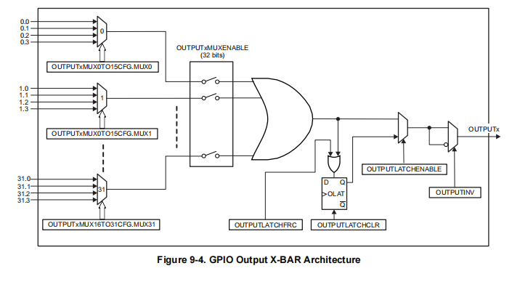
寄存器名称 | 偏移地址 | Register Name | 位宽 | 读写 | 初始值 | 说明
OUTPUT1MUX0TO15CFG | 0x00 | OUTPUT XBAR Mux Configuration for OUTPUT1 | 31-30 | R/W | 0h | Select Bits for OUTPUT-XBAR OUTPUT1 Mux15: 00 : Select .0 input for Mux15 01 : Select .1 input for Mux15 10 : Select .2 input for Mux15 11 : Select .3 input for Mux15 Refer to the OUTPUT X-BAR section of this chapter for more details. Reset type: CPU1.SYSRSn
 |  |  | 29-28 | R/W | 0h | Select Bits for OUTPUT-XBAR OUTPUT1 Mux14: .........
 |  |  | 27-26 | R/W | 0h | Select Bits for OUTPUT-XBAR OUTPUT1 Mux13: .........
 |  |  | 25-24 | R/W | 0h | Select Bits for OUTPUT-XBAR OUTPUT1 Mux12: .........
 |  |  | 23-22 | R/W | 0h | Select Bits for OUTPUT-XBAR OUTPUT1 Mux11: .........
 |  |  | 21-20 | R/W | 0h | Select Bits for OUTPUT-XBAR OUTPUT1 Mux10: .........
 |  |  | 19-18 | R/W | 0h | Select Bits for OUTPUT-XBAR OUTPUT1 Mux9: .........
 |  |  | 17-16 | R/W | 0h | Select Bits for OUTPUT-XBAR OUTPUT1 Mux8: .........
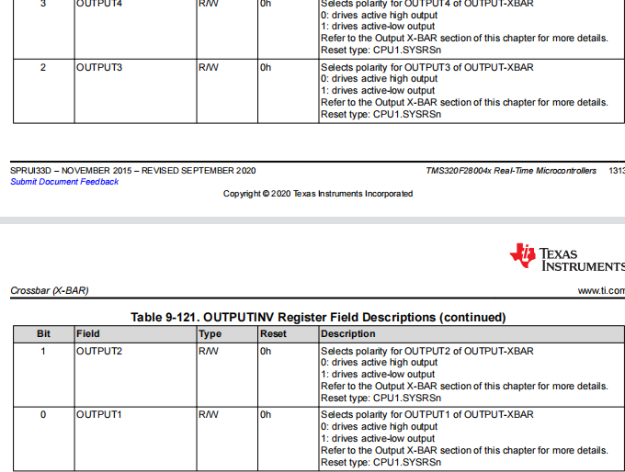
 |  |  | 15-14 | R/W | 0h | Select Bits for OUTPUT-XBAR OUTPUT1 Mux7: .........
 |  |  | 13-12 | R/W | 0h | Select Bits for OUTPUT-XBAR OUTPUT1 Mux6: .........
 |  |  | 11-10 | R/W | 0h | Select Bits for OUTPUT-XBAR OUTPUT1 Mux5: .........
 |  |  | 9-8 | R/W | 0h | Select Bits for OUTPUT-XBAR OUTPUT1 Mux4: .........
 |  |  | 7-6 | R/W | 0h | Select Bits for OUTPUT-XBAR OUTPUT1 Mux3: .........
 |  |  | 5-4 | R/W | 0h | Select Bits for OUTPUT-XBAR OUTPUT1 Mux2: .........
 |  |  | 3-2 | R/W | 0h | Select Bits for OUTPUT-XBAR OUTPUT1 Mux1: .........
 |  |  | 1-0 | R/W | 0h | Select Bits for OUTPUT-XBAR OUTPUT1 Mux0: .........
OUTPUT1MUX16TO31CFG | 0x04 | OUTPUT XBAR Mux Configuration for OUTPUT1 | 31-30 | R/W | 0h | Select Bits for OUTPUT-XBAR OUTPUT1 Mux31: 00 : Select .0 input for Mux15 01 : Select .1 input for Mux15 10 : Select .2 input for Mux15 11 : Select .3 input for Mux15 Refer to the OUTPUT X-BAR section of this chapter for more details. Reset type: CPU1.SYSRSn
 |  |  | 29-28 | R/W | 0h | Select Bits for OUTPUT-XBAR OUTPUT1 Mux30: .........
 |  |  | 27-26 | R/W | 0h | Select Bits for OUTPUT-XBAR OUTPUT1 Mux29: .........
 |  |  | 25-24 | R/W | 0h | Select Bits for OUTPUT-XBAR OUTPUT1 Mux28: .........
 |  |  | 23-22 | R/W | 0h | Select Bits for OUTPUT-XBAR OUTPUT1 Mux27: .........
 |  |  | 21-20 | R/W | 0h | Select Bits for OUTPUT-XBAR OUTPUT1 Mux26: .........
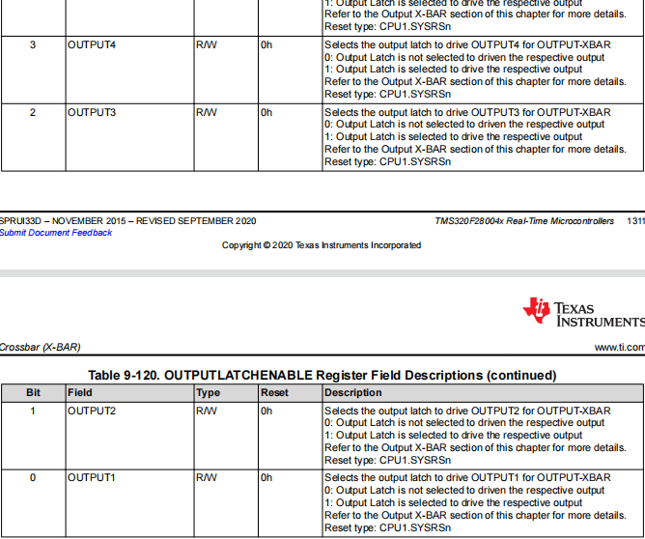
 |  |  | 19-18 | R/W | 0h | Select Bits for OUTPUT-XBAR OUTPUT1 Mux25: .........
 |  |  | 17-16 | R/W | 0h | Select Bits for OUTPUT-XBAR OUTPUT1 Mux24: .........
 |  |  | 15-14 | R/W | 0h | Select Bits for OUTPUT-XBAR OUTPUT1 Mux23: .........
 |  |  | 13-12 | R/W | 0h | Select Bits for OUTPUT-XBAR OUTPUT1 Mux22: .........
 |  |  | 11-10 | R/W | 0h | Select Bits for OUTPUT-XBAR OUTPUT1 Mux21: .........
 |  |  | 9-8 | R/W | 0h | Select Bits for OUTPUT-XBAR OUTPUT1 Mux20: .........
 |  |  | 7-6 | R/W | 0h | Select Bits for OUTPUT-XBAR OUTPUT1 Mux19: .........
 |  |  | 5-4 | R/W | 0h | Select Bits for OUTPUT-XBAR OUTPUT1 Mux18: .........
 |  |  | 3-2 | R/W | 0h | Select Bits for OUTPUT-XBAR OUTPUT1 Mux17: .........
 |  |  | 1-0 | R/W | 0h | Select Bits for OUTPUT-XBAR OUTPUT1 Mux16: .........
OUTPUT2MUX0TO15CFG | 0x08 | OUTPUT XBAR Mux Configuration for OUTPUT2 | 31-30 | R/W | 0h | Select Bits for OUTPUT-XBAR OUTPUT2 Mux15: 00 : Select .0 input for Mux15 01 : Select .1 input for Mux15 10 : Select .2 input for Mux15 11 : Select .3 input for Mux15 Refer to the OUTPUT X-BAR section of this chapter for more details. Reset type: CPU1.SYSRSn
 |  |  | 29-28 | R/W | 0h | Select Bits for OUTPUT-XBAR OUTPUT2 Mux14: .........
 |  |  | 27-26 | R/W | 0h | Select Bits for OUTPUT-XBAR OUTPUT2 Mux13: .........
 |  |  | 25-24 | R/W | 0h | Select Bits for OUTPUT-XBAR OUTPUT2 Mux12: .........
 |  |  | 23-22 | R/W | 0h | Select Bits for OUTPUT-XBAR OUTPUT2 Mux11: .........
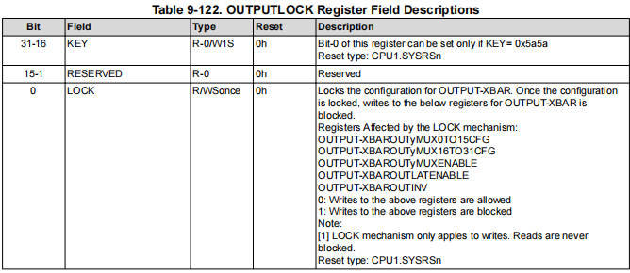
 |  |  | 21-20 | R/W | 0h | Select Bits for OUTPUT-XBAR OUTPUT2 Mux10: .........
 |  |  | 19-18 | R/W | 0h | Select Bits for OUTPUT-XBAR OUTPUT2 Mux9: .........
 |  |  | 17-16 | R/W | 0h | Select Bits for OUTPUT-XBAR OUTPUT2 Mux8: .........
 |  |  | 15-14 | R/W | 0h | Select Bits for OUTPUT-XBAR OUTPUT2 Mux7: .........
 |  |  | 13-12 | R/W | 0h | Select Bits for OUTPUT-XBAR OUTPUT2 Mux6: .........
 |  |  | 11-10 | R/W | 0h | Select Bits for OUTPUT-XBAR OUTPUT2 Mux5: .........
 |  |  | 9-8 | R/W | 0h | Select Bits for OUTPUT-XBAR OUTPUT2 Mux4: .........
 |  |  | 7-6 | R/W | 0h | Select Bits for OUTPUT-XBAR OUTPUT2 Mux3: .........
 |  |  | 5-4 | R/W | 0h | Select Bits for OUTPUT-XBAR OUTPUT2 Mux2: .........
 |  |  | 3-2 | R/W | 0h | Select Bits for OUTPUT-XBAR OUTPUT2 Mux1: .........
 |  |  | 1-0 | R/W | 0h | Select Bits for OUTPUT-XBAR OUTPUT2 Mux0: .........
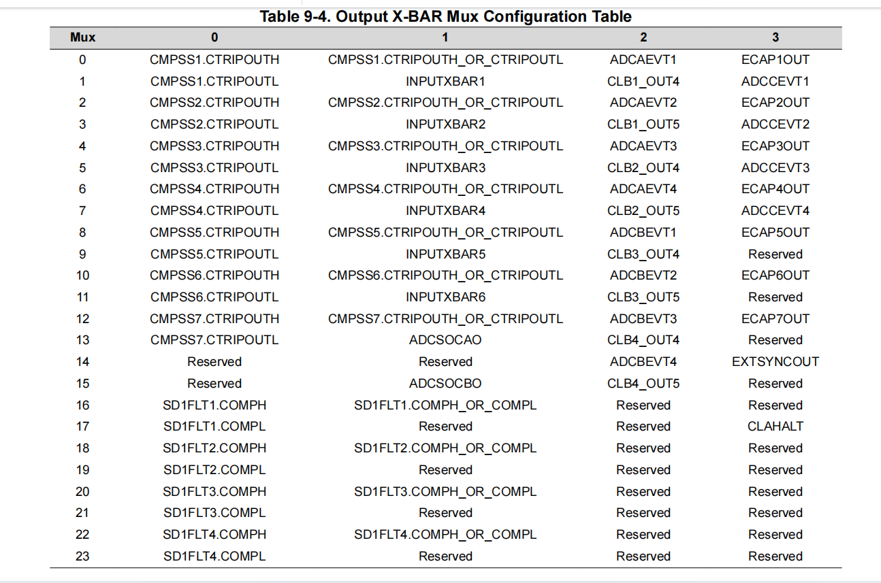
OUTPUT2MUX16TO31CFG | 0x0C | OUTPUT XBAR Mux Configuration for OUTPUT2 | 31-30 | R/W | 0h | Select Bits for OUTPUT-XBAR OUTPUT2 Mux31: 00 : Select .0 input for Mux15 01 : Select .1 input for Mux15 10 : Select .2 input for Mux15 11 : Select .3 input for Mux15 Refer to the OUTPUT X-BAR section of this chapter for more details. Reset type: CPU1.SYSRSn
 |  |  | 29-28 | R/W | 0h | Select Bits for OUTPUT-XBAR OUTPUT2 Mux30: .........
 |  |  | 27-26 | R/W | 0h | Select Bits for OUTPUT-XBAR OUTPUT2 Mux29: .........
 |  |  | 25-24 | R/W | 0h | Select Bits for OUTPUT-XBAR OUTPUT2 Mux28: .........
 |  |  | 23-22 | R/W | 0h | Select Bits for OUTPUT-XBAR OUTPUT2 Mux27: .........
 |  |  | 21-20 | R/W | 0h | Select Bits for OUTPUT-XBAR OUTPUT2 Mux26: .........
 |  |  | 19-18 | R/W | 0h | Select Bits for OUTPUT-XBAR OUTPUT2 Mux25: .........
 |  |  | 17-16 | R/W | 0h | Select Bits for OUTPUT-XBAR OUTPUT2 Mux24: .........
 |  |  | 15-14 | R/W | 0h | Select Bits for OUTPUT-XBAR OUTPUT2 Mux23: .........
 |  |  | 13-12 | R/W | 0h | Select Bits for OUTPUT-XBAR OUTPUT2 Mux22: .........
 |  |  | 11-10 | R/W | 0h | Select Bits for OUTPUT-XBAR OUTPUT2 Mux21: .........
 |  |  | 9-8 | R/W | 0h | Select Bits for OUTPUT-XBAR OUTPUT2 Mux20: .........
 |  |  | 7-6 | R/W | 0h | Select Bits for OUTPUT-XBAR OUTPUT2 Mux19: .........
 |  |  | 5-4 | R/W | 0h | Select Bits for OUTPUT-XBAR OUTPUT2 Mux18: .........
 |  |  | 3-2 | R/W | 0h | Select Bits for OUTPUT-XBAR OUTPUT2 Mux17: .........
 |  |  | 1-0 | R/W | 0h | Select Bits for OUTPUT-XBAR OUTPUT2 Mux16: .........
OUTPUT3MUX0TO15CFG | 0x10 | OUTPUT XBAR Mux Configuration for OUTPUT3 | 31-30 | R/W | 0h | Select Bits for OUTPUT-XBAR OUTPUT3 Mux15: 00 : Select .0 input for Mux15 01 : Select .1 input for Mux15 10 : Select .2 input for Mux15 11 : Select .3 input for Mux15 Refer to the OUTPUT X-BAR section of this chapter for more details. Reset type: CPU1.SYSRSn
 |  |  | 29-28 | R/W | 0h | Select Bits for OUTPUT-XBAR OUTPUT3 Mux14: .........
 |  |  | 27-26 | R/W | 0h | Select Bits for OUTPUT-XBAR OUTPUT3 Mux13: .........
 |  |  | 25-24 | R/W | 0h | Select Bits for OUTPUT-XBAR OUTPUT3 Mux12: .........
 |  |  | 23-22 | R/W | 0h | Select Bits for OUTPUT-XBAR OUTPUT3 Mux11: .........
 |  |  | 21-20 | R/W | 0h | Select Bits for OUTPUT-XBAR OUTPUT3 Mux10: .........
 |  |  | 19-18 | R/W | 0h | Select Bits for OUTPUT-XBAR OUTPUT3 Mux9: .........
 |  |  | 17-16 | R/W | 0h | Select Bits for OUTPUT-XBAR OUTPUT3 Mux8: .........
 |  |  | 15-14 | R/W | 0h | Select Bits for OUTPUT-XBAR OUTPUT3 Mux7: .........
 |  |  | 13-12 | R/W | 0h | Select Bits for OUTPUT-XBAR OUTPUT3 Mux6: .........
 |  |  | 11-10 | R/W | 0h | Select Bits for OUTPUT-XBAR OUTPUT3 Mux5: .........
 |  |  | 9-8 | R/W | 0h | Select Bits for OUTPUT-XBAR OUTPUT3 Mux4: .........
 |  |  | 7-6 | R/W | 0h | Select Bits for OUTPUT-XBAR OUTPUT3 Mux3: .........
 |  |  | 5-4 | R/W | 0h | Select Bits for OUTPUT-XBAR OUTPUT3 Mux2: .........
 |  |  | 3-2 | R/W | 0h | Select Bits for OUTPUT-XBAR OUTPUT3 Mux1: .........
 |  |  | 1-0 | R/W | 0h | Select Bits for OUTPUT-XBAR OUTPUT3 Mux0: .........
OUTPUT3MUX16TO31CFG | 0x14 | OUTPUT XBAR Mux Configuration for OUTPUT3 | 31-30 | R/W | 0h | Select Bits for OUTPUT-XBAR OUTPUT3 Mux31: 00 : Select .0 input for Mux15 01 : Select .1 input for Mux15 10 : Select .2 input for Mux15 11 : Select .3 input for Mux15 Refer to the OUTPUT X-BAR section of this chapter for more details. Reset type: CPU1.SYSRSn
 |  |  | 29-28 | R/W | 0h | Select Bits for OUTPUT-XBAR OUTPUT3 Mux30: .........
 |  |  | 27-26 | R/W | 0h | Select Bits for OUTPUT-XBAR OUTPUT3 Mux29: .........
 |  |  | 25-24 | R/W | 0h | Select Bits for OUTPUT-XBAR OUTPUT3 Mux28: .........
 |  |  | 23-22 | R/W | 0h | Select Bits for OUTPUT-XBAR OUTPUT3 Mux27: .........
 |  |  | 21-20 | R/W | 0h | Select Bits for OUTPUT-XBAR OUTPUT3 Mux26: .........
 |  |  | 19-18 | R/W | 0h | Select Bits for OUTPUT-XBAR OUTPUT3 Mux25: .........
 |  |  | 17-16 | R/W | 0h | Select Bits for OUTPUT-XBAR OUTPUT3 Mux24: .........
 |  |  | 15-14 | R/W | 0h | Select Bits for OUTPUT-XBAR OUTPUT3 Mux23: .........
 |  |  | 13-12 | R/W | 0h | Select Bits for OUTPUT-XBAR OUTPUT3 Mux22: .........
 |  |  | 11-10 | R/W | 0h | Select Bits for OUTPUT-XBAR OUTPUT3 Mux21: .........
 |  |  | 9-8 | R/W | 0h | Select Bits for OUTPUT-XBAR OUTPUT3 Mux20: .........
 |  |  | 7-6 | R/W | 0h | Select Bits for OUTPUT-XBAR OUTPUT3 Mux19: .........
 |  |  | 5-4 | R/W | 0h | Select Bits for OUTPUT-XBAR OUTPUT3 Mux18: .........
 |  |  | 3-2 | R/W | 0h | Select Bits for OUTPUT-XBAR OUTPUT3 Mux17: .........
 |  |  | 1-0 | R/W | 0h | Select Bits for OUTPUT-XBAR OUTPUT3 Mux16: .........
OUTPUT4MUX0TO15CFG | 0x18 | OUTPUT XBAR Mux Configuration for OUTPUT4 | 31-30 | R/W | 0h | Select Bits for OUTPUT-XBAR OUTPUT4 Mux15: 00 : Select .0 input for Mux15 01 : Select .1 input for Mux15 10 : Select .2 input for Mux15 11 : Select .3 input for Mux15 Refer to the OUTPUT X-BAR section of this chapter for more details. Reset type: CPU1.SYSRSn
 |  |  | 29-28 | R/W | 0h | Select Bits for OUTPUT-XBAR OUTPUT4 Mux14: .........
 |  |  | 27-26 | R/W | 0h | Select Bits for OUTPUT-XBAR OUTPUT4 Mux13: .........
 |  |  | 25-24 | R/W | 0h | Select Bits for OUTPUT-XBAR OUTPUT4 Mux12: .........
 |  |  | 23-22 | R/W | 0h | Select Bits for OUTPUT-XBAR OUTPUT4 Mux11: .........
 |  |  | 21-20 | R/W | 0h | Select Bits for OUTPUT-XBAR OUTPUT4 Mux10: .........
 |  |  | 19-18 | R/W | 0h | Select Bits for OUTPUT-XBAR OUTPUT4 Mux9: .........
 |  |  | 17-16 | R/W | 0h | Select Bits for OUTPUT-XBAR OUTPUT4 Mux8: .........
 |  |  | 15-14 | R/W | 0h | Select Bits for OUTPUT-XBAR OUTPUT4 Mux7: .........
 |  |  | 13-12 | R/W | 0h | Select Bits for OUTPUT-XBAR OUTPUT4 Mux6: .........
 |  |  | 11-10 | R/W | 0h | Select Bits for OUTPUT-XBAR OUTPUT4 Mux5: .........
 |  |  | 9-8 | R/W | 0h | Select Bits for OUTPUT-XBAR OUTPUT4 Mux4: .........
 |  |  | 7-6 | R/W | 0h | Select Bits for OUTPUT-XBAR OUTPUT4 Mux3: .........
 |  |  | 5-4 | R/W | 0h | Select Bits for OUTPUT-XBAR OUTPUT4 Mux2: .........
 |  |  | 3-2 | R/W | 0h | Select Bits for OUTPUT-XBAR OUTPUT4 Mux1: .........
 |  |  | 1-0 | R/W | 0h | Select Bits for OUTPUT-XBAR OUTPUT4 Mux0: .........
OUTPUT4MUX16TO31CFG | 0x1C | OUTPUT XBAR Mux Configuration for OUTPUT4 | 31-30 | R/W | 0h | Select Bits for OUTPUT-XBAR OUTPUT4 Mux31: 00 : Select .0 input for Mux15 01 : Select .1 input for Mux15 10 : Select .2 input for Mux15 11 : Select .3 input for Mux15 Refer to the OUTPUT X-BAR section of this chapter for more details. Reset type: CPU1.SYSRSn
 |  |  | 29-28 | R/W | 0h | Select Bits for OUTPUT-XBAR OUTPUT4 Mux30: .........
 |  |  | 27-26 | R/W | 0h | Select Bits for OUTPUT-XBAR OUTPUT4 Mux29: .........
 |  |  | 25-24 | R/W | 0h | Select Bits for OUTPUT-XBAR OUTPUT4 Mux28: .........
 |  |  | 23-22 | R/W | 0h | Select Bits for OUTPUT-XBAR OUTPUT4 Mux27: .........
 |  |  | 21-20 | R/W | 0h | Select Bits for OUTPUT-XBAR OUTPUT4 Mux26: .........
 |  |  | 19-18 | R/W | 0h | Select Bits for OUTPUT-XBAR OUTPUT4 Mux25: .........
 |  |  | 17-16 | R/W | 0h | Select Bits for OUTPUT-XBAR OUTPUT4 Mux24: .........
 |  |  | 15-14 | R/W | 0h | Select Bits for OUTPUT-XBAR OUTPUT4 Mux23: .........
 |  |  | 13-12 | R/W | 0h | Select Bits for OUTPUT-XBAR OUTPUT4 Mux22: .........
 |  |  | 11-10 | R/W | 0h | Select Bits for OUTPUT-XBAR OUTPUT4 Mux21: .........
 |  |  | 9-8 | R/W | 0h | Select Bits for OUTPUT-XBAR OUTPUT4 Mux20: .........
 |  |  | 7-6 | R/W | 0h | Select Bits for OUTPUT-XBAR OUTPUT4 Mux19: .........
 |  |  | 5-4 | R/W | 0h | Select Bits for OUTPUT-XBAR OUTPUT4 Mux18: .........
 |  |  | 3-2 | R/W | 0h | Select Bits for OUTPUT-XBAR OUTPUT4 Mux17: .........
 |  |  | 1-0 | R/W | 0h | Select Bits for OUTPUT-XBAR OUTPUT4 Mux16: .........
OUTPUT5MUX0TO16CFG | 0x20 | OUTPUT XBAR Mux Configuration for OUTPUT5 | 31-30 | R/W | 0h | Select Bits for OUTPUT-XBAR OUTPUT5 Mux15: 00 : Select .0 input for Mux15 01 : Select .1 input for Mux15 10 : Select .2 input for Mux15 11 : Select .3 input for Mux15 Refer to the OUTPUT X-BAR section of this chapter for more details. Reset type: CPU2.SYSRSn
 |  |  | 29-28 | R/W | 0h | Select Bits for OUTPUT-XBAR OUTPUT5 Mux14: .........
 |  |  | 27-26 | R/W | 0h | Select Bits for OUTPUT-XBAR OUTPUT5 Mux13: .........
 |  |  | 25-24 | R/W | 0h | Select Bits for OUTPUT-XBAR OUTPUT5 Mux12: .........
 |  |  | 23-22 | R/W | 0h | Select Bits for OUTPUT-XBAR OUTPUT5 Mux11: .........
 |  |  | 21-20 | R/W | 0h | Select Bits for OUTPUT-XBAR OUTPUT5 Mux10: .........
 |  |  | 19-18 | R/W | 0h | Select Bits for OUTPUT-XBAR OUTPUT5 Mux9: .........
 |  |  | 17-16 | R/W | 0h | Select Bits for OUTPUT-XBAR OUTPUT5 Mux8: .........
 |  |  | 15-14 | R/W | 0h | Select Bits for OUTPUT-XBAR OUTPUT5 Mux7: .........
 |  |  | 13-12 | R/W | 0h | Select Bits for OUTPUT-XBAR OUTPUT5 Mux6: .........
 |  |  | 11-10 | R/W | 0h | Select Bits for OUTPUT-XBAR OUTPUT5 Mux5: .........
 |  |  | 9-8 | R/W | 0h | Select Bits for OUTPUT-XBAR OUTPUT5 Mux4: .........
 |  |  | 7-6 | R/W | 0h | Select Bits for OUTPUT-XBAR OUTPUT5 Mux3: .........
 |  |  | 5-4 | R/W | 0h | Select Bits for OUTPUT-XBAR OUTPUT5 Mux2: .........
 |  |  | 3-2 | R/W | 0h | Select Bits for OUTPUT-XBAR OUTPUT5 Mux1: .........
 |  |  | 1-0 | R/W | 0h | Select Bits for OUTPUT-XBAR OUTPUT5 Mux0: .........
OUTPUT5MUX16TO32CFG | 0x24 | OUTPUT XBAR Mux Configuration for OUTPUT5 | 31-30 | R/W | 0h | Select Bits for OUTPUT-XBAR OUTPUT5 Mux31: 00 : Select .0 input for Mux15 01 : Select .1 input for Mux15 10 : Select .2 input for Mux15 11 : Select .3 input for Mux15 Refer to the OUTPUT X-BAR section of this chapter for more details. Reset type: CPU1.SYSRSn
 |  |  | 29-28 | R/W | 0h | Select Bits for OUTPUT-XBAR OUTPUT5 Mux30: .........
 |  |  | 27-26 | R/W | 0h | Select Bits for OUTPUT-XBAR OUTPUT5 Mux29: .........
 |  |  | 25-24 | R/W | 0h | Select Bits for OUTPUT-XBAR OUTPUT5 Mux28: .........
 |  |  | 23-22 | R/W | 0h | Select Bits for OUTPUT-XBAR OUTPUT5 Mux27: .........
 |  |  | 21-20 | R/W | 0h | Select Bits for OUTPUT-XBAR OUTPUT5 Mux26: .........
 |  |  | 19-18 | R/W | 0h | Select Bits for OUTPUT-XBAR OUTPUT5 Mux25: .........
 |  |  | 17-16 | R/W | 0h | Select Bits for OUTPUT-XBAR OUTPUT5 Mux24: .........
 |  |  | 15-14 | R/W | 0h | Select Bits for OUTPUT-XBAR OUTPUT5 Mux23: .........
 |  |  | 13-12 | R/W | 0h | Select Bits for OUTPUT-XBAR OUTPUT5 Mux22: .........
 |  |  | 11-10 | R/W | 0h | Select Bits for OUTPUT-XBAR OUTPUT5 Mux21: .........
 |  |  | 9-8 | R/W | 0h | Select Bits for OUTPUT-XBAR OUTPUT5 Mux20: .........
 |  |  | 7-6 | R/W | 0h | Select Bits for OUTPUT-XBAR OUTPUT5 Mux19: .........
 |  |  | 5-4 | R/W | 0h | Select Bits for OUTPUT-XBAR OUTPUT5 Mux18: .........
 |  |  | 3-2 | R/W | 0h | Select Bits for OUTPUT-XBAR OUTPUT5 Mux17: .........
 |  |  | 1-0 | R/W | 0h | Select Bits for OUTPUT-XBAR OUTPUT5 Mux16: .........
OUTPUT6MUX0TO15CFG | 0x28 | OUTPUT XBAR Mux Configuration for OUTPUT6 | 31-30 | R/W | 0h | Select Bits for OUTPUT-XBAR OUTPUT6 Mux15: 00 : Select .0 input for Mux15 01 : Select .1 input for Mux15 10 : Select .2 input for Mux15 11 : Select .3 input for Mux15 Refer to the OUTPUT X-BAR section of this chapter for more details. Reset type: CPU2.SYSRSn
 |  |  | 29-28 | R/W | 0h | Select Bits for OUTPUT-XBAR OUTPUT6 Mux14: .........
 |  |  | 27-26 | R/W | 0h | Select Bits for OUTPUT-XBAR OUTPUT6 Mux13: .........
 |  |  | 25-24 | R/W | 0h | Select Bits for OUTPUT-XBAR OUTPUT6 Mux12: .........
 |  |  | 23-22 | R/W | 0h | Select Bits for OUTPUT-XBAR OUTPUT6 Mux11: .........
 |  |  | 21-20 | R/W | 0h | Select Bits for OUTPUT-XBAR OUTPUT6 Mux10: .........
 |  |  | 19-18 | R/W | 0h | Select Bits for OUTPUT-XBAR OUTPUT6 Mux9: .........
 |  |  | 17-16 | R/W | 0h | Select Bits for OUTPUT-XBAR OUTPUT6 Mux8: .........
 |  |  | 15-14 | R/W | 0h | Select Bits for OUTPUT-XBAR OUTPUT6 Mux7: .........
 |  |  | 13-12 | R/W | 0h | Select Bits for OUTPUT-XBAR OUTPUT6 Mux6: .........
 |  |  | 11-10 | R/W | 0h | Select Bits for OUTPUT-XBAR OUTPUT6 Mux5: .........
 |  |  | 9-8 | R/W | 0h | Select Bits for OUTPUT-XBAR OUTPUT6 Mux4: .........
 |  |  | 7-6 | R/W | 0h | Select Bits for OUTPUT-XBAR OUTPUT6 Mux3: .........
 |  |  | 5-4 | R/W | 0h | Select Bits for OUTPUT-XBAR OUTPUT6 Mux2: .........
 |  |  | 3-2 | R/W | 0h | Select Bits for OUTPUT-XBAR OUTPUT6 Mux1: .........
 |  |  | 1-0 | R/W | 0h | Select Bits for OUTPUT-XBAR OUTPUT6 Mux0: .........
OUTPUT6MUX16TO31CFG | 0x2C | OUTPUT XBAR Mux Configuration for OUTPUT6 | 31-30 | R/W | 0h | Select Bits for OUTPUT-XBAR OUTPUT6 Mux31: 00 : Select .0 input for Mux15 01 : Select .1 input for Mux15 10 : Select .2 input for Mux15 11 : Select .3 input for Mux15 Refer to the OUTPUT X-BAR section of this chapter for more details. Reset type: CPU1.SYSRSn
 |  |  | 29-28 | R/W | 0h | Select Bits for OUTPUT-XBAR OUTPUT6 Mux30: .........
 |  |  | 27-26 | R/W | 0h | Select Bits for OUTPUT-XBAR OUTPUT6 Mux29: .........
 |  |  | 25-24 | R/W | 0h | Select Bits for OUTPUT-XBAR OUTPUT6 Mux28: .........
 |  |  | 23-22 | R/W | 0h | Select Bits for OUTPUT-XBAR OUTPUT6 Mux27: .........
 |  |  | 21-20 | R/W | 0h | Select Bits for OUTPUT-XBAR OUTPUT6 Mux26: .........
 |  |  | 19-18 | R/W | 0h | Select Bits for OUTPUT-XBAR OUTPUT6 Mux25: .........
 |  |  | 17-16 | R/W | 0h | Select Bits for OUTPUT-XBAR OUTPUT6 Mux24: .........
 |  |  | 15-14 | R/W | 0h | Select Bits for OUTPUT-XBAR OUTPUT6 Mux23: .........
 |  |  | 13-12 | R/W | 0h | Select Bits for OUTPUT-XBAR OUTPUT6 Mux22: .........
 |  |  | 11-10 | R/W | 0h | Select Bits for OUTPUT-XBAR OUTPUT6 Mux21: .........
 |  |  | 9-8 | R/W | 0h | Select Bits for OUTPUT-XBAR OUTPUT6 Mux20: .........
 |  |  | 7-6 | R/W | 0h | Select Bits for OUTPUT-XBAR OUTPUT6 Mux19: .........
 |  |  | 5-4 | R/W | 0h | Select Bits for OUTPUT-XBAR OUTPUT6 Mux18: .........
 |  |  | 3-2 | R/W | 0h | Select Bits for OUTPUT-XBAR OUTPUT6 Mux17: .........
 |  |  | 1-0 | R/W | 0h | Select Bits for OUTPUT-XBAR OUTPUT6 Mux16: .........
OUTPUT7MUX0TO15CFG | 0x30 | OUTPUT XBAR Mux Configuration for OUTPUT7 | 31-30 | R/W | 0h | Select Bits for OUTPUT-XBAR OUTPUT7 Mux15: 00 : Select .0 input for Mux15 01 : Select .1 input for Mux15 10 : Select .2 input for Mux15 11 : Select .3 input for Mux15 Refer to the OUTPUT X-BAR section of this chapter for more details. Reset type: CPU2.SYSRSn
 |  |  | 29-28 | R/W | 0h | Select Bits for OUTPUT-XBAR OUTPUT7 Mux14: .........
 |  |  | 27-26 | R/W | 0h | Select Bits for OUTPUT-XBAR OUTPUT7 Mux13: .........
 |  |  | 25-24 | R/W | 0h | Select Bits for OUTPUT-XBAR OUTPUT7 Mux12: .........
 |  |  | 23-22 | R/W | 0h | Select Bits for OUTPUT-XBAR OUTPUT7 Mux11: .........
 |  |  | 21-20 | R/W | 0h | Select Bits for OUTPUT-XBAR OUTPUT7 Mux10: .........
 |  |  | 19-18 | R/W | 0h | Select Bits for OUTPUT-XBAR OUTPUT7 Mux9: .........
 |  |  | 17-16 | R/W | 0h | Select Bits for OUTPUT-XBAR OUTPUT7 Mux8: .........
 |  |  | 15-14 | R/W | 0h | Select Bits for OUTPUT-XBAR OUTPUT7 Mux7: .........
 |  |  | 13-12 | R/W | 0h | Select Bits for OUTPUT-XBAR OUTPUT7 Mux6: .........
 |  |  | 11-10 | R/W | 0h | Select Bits for OUTPUT-XBAR OUTPUT7 Mux5: .........
 |  |  | 9-8 | R/W | 0h | Select Bits for OUTPUT-XBAR OUTPUT7 Mux4: .........
 |  |  | 7-6 | R/W | 0h | Select Bits for OUTPUT-XBAR OUTPUT7 Mux3: .........
 |  |  | 5-4 | R/W | 0h | Select Bits for OUTPUT-XBAR OUTPUT7 Mux2: .........
 |  |  | 3-2 | R/W | 0h | Select Bits for OUTPUT-XBAR OUTPUT7 Mux1: .........
 |  |  | 1-0 | R/W | 0h | Select Bits for OUTPUT-XBAR OUTPUT7 Mux0: .........
OUTPUT7MUX16TO31CFG | 0x34 | OUTPUT XBAR Mux Configuration for OUTPUT7 | 31-30 | R/W | 0h | Select Bits for OUTPUT-XBAR OUTPUT7 Mux31: 00 : Select .0 input for Mux15 01 : Select .1 input for Mux15 10 : Select .2 input for Mux15 11 : Select .3 input for Mux15 Refer to the OUTPUT X-BAR section of this chapter for more details. Reset type: CPU1.SYSRSn
 |  |  | 29-28 | R/W | 0h | Select Bits for OUTPUT-XBAR OUTPUT7 Mux30: .........
 |  |  | 27-26 | R/W | 0h | Select Bits for OUTPUT-XBAR OUTPUT7 Mux29: .........
 |  |  | 25-24 | R/W | 0h | Select Bits for OUTPUT-XBAR OUTPUT7 Mux28: .........
 |  |  | 23-22 | R/W | 0h | Select Bits for OUTPUT-XBAR OUTPUT7 Mux27: .........
 |  |  | 21-20 | R/W | 0h | Select Bits for OUTPUT-XBAR OUTPUT7 Mux26: .........
 |  |  | 19-18 | R/W | 0h | Select Bits for OUTPUT-XBAR OUTPUT7 Mux25: .........
 |  |  | 17-16 | R/W | 0h | Select Bits for OUTPUT-XBAR OUTPUT7 Mux24: .........
 |  |  | 15-14 | R/W | 0h | Select Bits for OUTPUT-XBAR OUTPUT7 Mux23: .........
 |  |  | 13-12 | R/W | 0h | Select Bits for OUTPUT-XBAR OUTPUT7 Mux22: .........
 |  |  | 11-10 | R/W | 0h | Select Bits for OUTPUT-XBAR OUTPUT7 Mux21: .........
 |  |  | 9-8 | R/W | 0h | Select Bits for OUTPUT-XBAR OUTPUT7 Mux20: .........
 |  |  | 7-6 | R/W | 0h | Select Bits for OUTPUT-XBAR OUTPUT7 Mux19: .........
 |  |  | 5-4 | R/W | 0h | Select Bits for OUTPUT-XBAR OUTPUT7 Mux18: .........
 |  |  | 3-2 | R/W | 0h | Select Bits for OUTPUT-XBAR OUTPUT7 Mux17: .........
 |  |  | 1-0 | R/W | 0h | Select Bits for OUTPUT-XBAR OUTPUT7 Mux16: .........
OUTPUT8MUX0TO19CFG | 0x38 | OUTPUT XBAR Mux Configuration for OUTPUT8 | 31-30 | R/W | 0h | Select Bits for OUTPUT-XBAR OUTPUT8 Mux15: 00 : Select .0 input for Mux15 01 : Select .1 input for Mux15 10 : Select .2 input for Mux15 11 : Select .3 input for Mux15 Refer to the OUTPUT X-BAR section of this chapter for more details. Reset type: CPU2.SYSRSn
 |  |  | 29-28 | R/W | 0h | Select Bits for OUTPUT-XBAR OUTPUT8 Mux14: .........
 |  |  | 27-26 | R/W | 0h | Select Bits for OUTPUT-XBAR OUTPUT8 Mux13: .........
 |  |  | 25-24 | R/W | 0h | Select Bits for OUTPUT-XBAR OUTPUT8 Mux12: .........
 |  |  | 23-22 | R/W | 0h | Select Bits for OUTPUT-XBAR OUTPUT8 Mux11: .........
 |  |  | 21-20 | R/W | 0h | Select Bits for OUTPUT-XBAR OUTPUT8 Mux10: .........
 |  |  | 19-18 | R/W | 0h | Select Bits for OUTPUT-XBAR OUTPUT8 Mux9: .........
 |  |  | 17-16 | R/W | 0h | Select Bits for OUTPUT-XBAR OUTPUT8 Mux8: .........
 |  |  | 15-14 | R/W | 0h | Select Bits for OUTPUT-XBAR OUTPUT8 Mux7: .........
 |  |  | 13-12 | R/W | 0h | Select Bits for OUTPUT-XBAR OUTPUT8 Mux6: .........
 |  |  | 11-10 | R/W | 0h | Select Bits for OUTPUT-XBAR OUTPUT8 Mux5: .........
 |  |  | 9-8 | R/W | 0h | Select Bits for OUTPUT-XBAR OUTPUT8 Mux4: .........
 |  |  | 7-6 | R/W | 0h | Select Bits for OUTPUT-XBAR OUTPUT8 Mux3: .........
 |  |  | 5-4 | R/W | 0h | Select Bits for OUTPUT-XBAR OUTPUT8 Mux2: .........
 |  |  | 3-2 | R/W | 0h | Select Bits for OUTPUT-XBAR OUTPUT8 Mux1: .........
 |  |  | 1-0 | R/W | 0h | Select Bits for OUTPUT-XBAR OUTPUT8 Mux0: .........
OUTPUT8MUX16TO35CFG | 0x3C | OUTPUT XBAR Mux Configuration for OUTPUT8 | 31-30 | R/W | 0h | Select Bits for OUTPUT-XBAR OUTPUT8 Mux31: 00 : Select .0 input for Mux15 01 : Select .1 input for Mux15 10 : Select .2 input for Mux15 11 : Select .3 input for Mux15 Refer to the OUTPUT X-BAR section of this chapter for more details. Reset type: CPU1.SYSRSn
 |  |  | 29-28 | R/W | 0h | Select Bits for OUTPUT-XBAR OUTPUT8 Mux30: .........
 |  |  | 27-26 | R/W | 0h | Select Bits for OUTPUT-XBAR OUTPUT8 Mux29: .........
 |  |  | 25-24 | R/W | 0h | Select Bits for OUTPUT-XBAR OUTPUT8 Mux28: .........
 |  |  | 23-22 | R/W | 0h | Select Bits for OUTPUT-XBAR OUTPUT8 Mux27: .........
 |  |  | 21-20 | R/W | 0h | Select Bits for OUTPUT-XBAR OUTPUT8 Mux26: .........
 |  |  | 19-18 | R/W | 0h | Select Bits for OUTPUT-XBAR OUTPUT8 Mux25: .........
 |  |  | 17-16 | R/W | 0h | Select Bits for OUTPUT-XBAR OUTPUT8 Mux24: .........
 |  |  | 15-14 | R/W | 0h | Select Bits for OUTPUT-XBAR OUTPUT8 Mux23: .........
 |  |  | 13-12 | R/W | 0h | Select Bits for OUTPUT-XBAR OUTPUT8 Mux22: .........
 |  |  | 11-10 | R/W | 0h | Select Bits for OUTPUT-XBAR OUTPUT8 Mux21: .........
 |  |  | 9-8 | R/W | 0h | Select Bits for OUTPUT-XBAR OUTPUT8 Mux20: .........
 |  |  | 7-6 | R/W | 0h | Select Bits for OUTPUT-XBAR OUTPUT8 Mux19: .........
 |  |  | 5-4 | R/W | 0h | Select Bits for OUTPUT-XBAR OUTPUT8 Mux18: .........
 |  |  | 3-2 | R/W | 0h | Select Bits for OUTPUT-XBAR OUTPUT8 Mux17: .........
 |  |  | 1-0 | R/W | 0h | Select Bits for OUTPUT-XBAR OUTPUT8 Mux16: .........
OUTPUT1muxenable | 0x40 | OUTPUT XBAR Mux Enable for OUTPUT1 | 31 | R/W | 0h | Selects the output of Mux31 to drive OUTPUT1 of OUTPUT-XBAR 0: Respective output of Mux31 is disabled to drive the OUTPUT1 of OUTPUT-XBAR 1: Respective output of Mux31 is enabled to drive the OUTPUT1 of OUTPUT-XBAR Refer to the OUTPUT X-BAR section of this chapter for more details. Reset type: CPU1.SYSRSn
 |  |  | 30 | R/W | 0h | Selects the output of Mux30 to drive OUTPUT1 of OUTPUT-XBAR
 |  |  | 29 | R/W | 0h | Selects the output of Mux29 to drive OUTPUT1 of OUTPUT-XBAR
 |  |  | 28 | R/W | 0h | Selects the output of Mux28 to drive OUTPUT1 of OUTPUT-XBAR
 |  |  | 27 | R/W | 0h | Selects the output of Mux30 to drive OUTPUT1 of OUTPUT-XBAR
 |  |  | 26 | R/W | 0h | Selects the output of Mux29 to drive OUTPUT1 of OUTPUT-XBAR
 |  |  | 25 | R/W | 0h | Selects the output of Mux28 to drive OUTPUT1 of OUTPUT-XBAR
 |  |  | 24 | R/W | 0h | Selects the output of Mux30 to drive OUTPUT1 of OUTPUT-XBAR
 |  |  | 23 | R/W | 0h | Selects the output of Mux23 to drive OUTPUT1 of OUTPUT-XBAR
 |  |  | 22 | R/W | 0h | Selects the output of Mux22 to drive OUTPUT1 of OUTPUT-XBAR
 |  |  | 21 | R/W | 0h | Selects the output of Mux21 to drive OUTPUT1 of OUTPUT-XBAR
 |  |  | 20 | R/W | 0h | Selects the output of Mux20 to drive OUTPUT1 of OUTPUT-XBAR
 |  |  | 19 | R/W | 0h | Selects the output of Mux19 to drive OUTPUT1 of OUTPUT-XBAR
 |  |  | 18 | R/W | 0h | Selects the output of Mux18 to drive OUTPUT1 of OUTPUT-XBAR
 |  |  | 17 | R/W | 0h | Selects the output of Mux17 to drive OUTPUT1 of OUTPUT-XBAR
 |  |  | 16 | R/W | 0h | Selects the output of Mux16 to drive OUTPUT1 of OUTPUT-XBAR
 |  |  | 15 | R/W | 0h | Selects the output of Mux15 to drive OUTPUT1 of OUTPUT-XBAR
 |  |  | 14 | R/W | 0h | Selects the output of Mux14 to drive OUTPUT1 of OUTPUT-XBAR
 |  |  | 13 | R/W | 0h | Selects the output of Mux13 to drive OUTPUT1 of OUTPUT-XBAR
 |  |  | 12 | R/W | 0h | Selects the output of Mux12 to drive OUTPUT1 of OUTPUT-XBAR
 |  |  | 11 | R/W | 0h | Selects the output of Mux11 to drive OUTPUT1 of OUTPUT-XBAR
 |  |  | 10 | R/W | 0h | Selects the output of Mux10 to drive OUTPUT1 of OUTPUT-XBAR
 |  |  | 9 | R/W | 0h | Selects the output of Mux9 to drive OUTPUT1 of OUTPUT-XBAR
 |  |  | 8 | R/W | 0h | Selects the output of Mux8 to drive OUTPUT1 of OUTPUT-XBAR
 |  |  | 7 | R/W | 0h | Selects the output of Mux7 to drive OUTPUT1 of OUTPUT-XBAR
 |  |  | 6 | R/W | 0h | Selects the output of Mux6 to drive OUTPUT1 of OUTPUT-XBAR
 |  |  | 5 | R/W | 0h | Selects the output of Mux5 to drive OUTPUT1 of OUTPUT-XBAR
 |  |  | 4 | R/W | 0h | Selects the output of Mux4 to drive OUTPUT1 of OUTPUT-XBAR
 |  |  | 3 | R/W | 0h | Selects the output of Mux3 to drive OUTPUT1 of OUTPUT-XBAR
 |  |  | 2 | R/W | 0h | Selects the output of Mux2 to drive OUTPUT1 of OUTPUT-XBAR
 |  |  | 1 | R/W | 0h | Selects the output of Mux1 to drive OUTPUT1 of OUTPUT-XBAR
 |  |  | 0 | R/W | 0h | Selects the output of Mux0 to drive OUTPUT1 of OUTPUT-XBAR
OUTPUT2muxenable | 0x44 | OUTPUT XBAR Mux Enable for OUTPUT2 | 31 | R/W | 0h | Selects the output of Mux31 to drive OUTPUT1 of OUTPUT-XBAR 0: Respective output of Mux31 is disabled to drive the OUTPUT1 of OUTPUT-XBAR 1: Respective output of Mux31 is enabled to drive the OUTPUT1 of OUTPUT-XBAR Refer to the OUTPUT X-BAR section of this chapter for more details. Reset type: CPU2.SYSRSn
 |  |  | 30 | R/W | 0h | Selects the output of Mux30 to drive OUTPUT2 of OUTPUT-XBAR
 |  |  | 29 | R/W | 0h | Selects the output of Mux29 to drive OUTPUT2 of OUTPUT-XBAR
 |  |  | 28 | R/W | 0h | Selects the output of Mux28 to drive OUTPUT2 of OUTPUT-XBAR
 |  |  | 27 | R/W | 0h | Selects the output of Mux30 to drive OUTPUT2 of OUTPUT-XBAR
 |  |  | 26 | R/W | 0h | Selects the output of Mux29 to drive OUTPUT2 of OUTPUT-XBAR
 |  |  | 25 | R/W | 0h | Selects the output of Mux28 to drive OUTPUT2 of OUTPUT-XBAR
 |  |  | 24 | R/W | 0h | Selects the output of Mux30 to drive OUTPUT2 of OUTPUT-XBAR
 |  |  | 23 | R/W | 0h | Selects the output of Mux23 to drive OUTPUT2 of OUTPUT-XBAR
 |  |  | 22 | R/W | 0h | Selects the output of Mux22 to drive OUTPUT2 of OUTPUT-XBAR
 |  |  | 21 | R/W | 0h | Selects the output of Mux21 to drive OUTPUT2 of OUTPUT-XBAR
 |  |  | 20 | R/W | 0h | Selects the output of Mux20 to drive OUTPUT2 of OUTPUT-XBAR
 |  |  | 19 | R/W | 0h | Selects the output of Mux19 to drive OUTPUT2 of OUTPUT-XBAR
 |  |  | 18 | R/W | 0h | Selects the output of Mux18 to drive OUTPUT2 of OUTPUT-XBAR
 |  |  | 17 | R/W | 0h | Selects the output of Mux17 to drive OUTPUT2 of OUTPUT-XBAR
 |  |  | 16 | R/W | 0h | Selects the output of Mux16 to drive OUTPUT2 of OUTPUT-XBAR
 |  |  | 15 | R/W | 0h | Selects the output of Mux15 to drive OUTPUT2 of OUTPUT-XBAR
 |  |  | 14 | R/W | 0h | Selects the output of Mux14 to drive OUTPUT2 of OUTPUT-XBAR
 |  |  | 13 | R/W | 0h | Selects the output of Mux13 to drive OUTPUT2 of OUTPUT-XBAR
 |  |  | 12 | R/W | 0h | Selects the output of Mux12 to drive OUTPUT2 of OUTPUT-XBAR
 |  |  | 11 | R/W | 0h | Selects the output of Mux11 to drive OUTPUT2 of OUTPUT-XBAR
 |  |  | 10 | R/W | 0h | Selects the output of Mux10 to drive OUTPUT2 of OUTPUT-XBAR
 |  |  | 9 | R/W | 0h | Selects the output of Mux9 to drive OUTPUT2 of OUTPUT-XBAR
 |  |  | 8 | R/W | 0h | Selects the output of Mux8 to drive OUTPUT2 of OUTPUT-XBAR
 |  |  | 7 | R/W | 0h | Selects the output of Mux7 to drive OUTPUT2 of OUTPUT-XBAR
 |  |  | 6 | R/W | 0h | Selects the output of Mux6 to drive OUTPUT2 of OUTPUT-XBAR
 |  |  | 5 | R/W | 0h | Selects the output of Mux5 to drive OUTPUT2 of OUTPUT-XBAR
 |  |  | 4 | R/W | 0h | Selects the output of Mux4 to drive OUTPUT2 of OUTPUT-XBAR
 |  |  | 3 | R/W | 0h | Selects the output of Mux3 to drive OUTPUT2 of OUTPUT-XBAR
 |  |  | 2 | R/W | 0h | Selects the output of Mux2 to drive OUTPUT2 of OUTPUT-XBAR
 |  |  | 1 | R/W | 0h | Selects the output of Mux1 to drive OUTPUT2 of OUTPUT-XBAR
 |  |  | 0 | R/W | 0h | Selects the output of Mux0 to drive OUTPUT2 of OUTPUT-XBAR
OUTPUT3muxenable | 0x48 | OUTPUT XBAR Mux Enable for OUTPUT3 | 31 | R/W | 0h | Selects the output of Mux31 to drive OUTPUT1 of OUTPUT-XBAR 0: Respective output of Mux31 is disabled to drive the OUTPUT1 of OUTPUT-XBAR 1: Respective output of Mux31 is enabled to drive the OUTPUT1 of OUTPUT-XBAR Refer to the OUTPUT X-BAR section of this chapter for more details. Reset type: CPU3.SYSRSn
 |  |  | 30 | R/W | 0h | Selects the output of Mux30 to drive OUTPUT3 of OUTPUT-XBAR
 |  |  | 29 | R/W | 0h | Selects the output of Mux29 to drive OUTPUT3 of OUTPUT-XBAR
 |  |  | 28 | R/W | 0h | Selects the output of Mux28 to drive OUTPUT3 of OUTPUT-XBAR
 |  |  | 27 | R/W | 0h | Selects the output of Mux30 to drive OUTPUT3 of OUTPUT-XBAR
 |  |  | 26 | R/W | 0h | Selects the output of Mux29 to drive OUTPUT3 of OUTPUT-XBAR
 |  |  | 25 | R/W | 0h | Selects the output of Mux28 to drive OUTPUT3 of OUTPUT-XBAR
 |  |  | 24 | R/W | 0h | Selects the output of Mux30 to drive OUTPUT3 of OUTPUT-XBAR
 |  |  | 23 | R/W | 0h | Selects the output of Mux23 to drive OUTPUT3 of OUTPUT-XBAR
 |  |  | 22 | R/W | 0h | Selects the output of Mux22 to drive OUTPUT3 of OUTPUT-XBAR
 |  |  | 21 | R/W | 0h | Selects the output of Mux21 to drive OUTPUT3 of OUTPUT-XBAR
 |  |  | 20 | R/W | 0h | Selects the output of Mux20 to drive OUTPUT3 of OUTPUT-XBAR
 |  |  | 19 | R/W | 0h | Selects the output of Mux19 to drive OUTPUT3 of OUTPUT-XBAR
 |  |  | 18 | R/W | 0h | Selects the output of Mux18 to drive OUTPUT3 of OUTPUT-XBAR
 |  |  | 17 | R/W | 0h | Selects the output of Mux17 to drive OUTPUT3 of OUTPUT-XBAR
 |  |  | 16 | R/W | 0h | Selects the output of Mux16 to drive OUTPUT3 of OUTPUT-XBAR
 |  |  | 15 | R/W | 0h | Selects the output of Mux15 to drive OUTPUT3 of OUTPUT-XBAR
 |  |  | 14 | R/W | 0h | Selects the output of Mux14 to drive OUTPUT3 of OUTPUT-XBAR
 |  |  | 13 | R/W | 0h | Selects the output of Mux13 to drive OUTPUT3 of OUTPUT-XBAR
 |  |  | 12 | R/W | 0h | Selects the output of Mux12 to drive OUTPUT3 of OUTPUT-XBAR
 |  |  | 11 | R/W | 0h | Selects the output of Mux11 to drive OUTPUT3 of OUTPUT-XBAR
 |  |  | 10 | R/W | 0h | Selects the output of Mux10 to drive OUTPUT3 of OUTPUT-XBAR
 |  |  | 9 | R/W | 0h | Selects the output of Mux9 to drive OUTPUT3 of OUTPUT-XBAR
 |  |  | 8 | R/W | 0h | Selects the output of Mux8 to drive OUTPUT3 of OUTPUT-XBAR
 |  |  | 7 | R/W | 0h | Selects the output of Mux7 to drive OUTPUT3 of OUTPUT-XBAR
 |  |  | 6 | R/W | 0h | Selects the output of Mux6 to drive OUTPUT3 of OUTPUT-XBAR
 |  |  | 5 | R/W | 0h | Selects the output of Mux5 to drive OUTPUT3 of OUTPUT-XBAR
 |  |  | 4 | R/W | 0h | Selects the output of Mux4 to drive OUTPUT3 of OUTPUT-XBAR
 |  |  | 3 | R/W | 0h | Selects the output of Mux3 to drive OUTPUT3 of OUTPUT-XBAR
 |  |  | 2 | R/W | 0h | Selects the output of Mux2 to drive OUTPUT3 of OUTPUT-XBAR
 |  |  | 1 | R/W | 0h | Selects the output of Mux1 to drive OUTPUT3 of OUTPUT-XBAR
 |  |  | 0 | R/W | 0h | Selects the output of Mux0 to drive OUTPUT3 of OUTPUT-XBAR
OUTPUT4muxenable | 0x4C | OUTPUT XBAR Mux Enable for OUTPUT4 | 31 | R/W | 0h | Selects the output of Mux31 to drive OUTPUT4 of OUTPUT-XBAR 0: Respective output of Mux31 is disabled to drive the OUTPUT1 of OUTPUT-XBAR 1: Respective output of Mux31 is enabled to drive the OUTPUT1 of OUTPUT-XBAR Refer to the OUTPUT X-BAR section of this chapter for more details. Reset type: CPU2.SYSRSn
 |  |  | 30 | R/W | 0h | Selects the output of Mux30 to drive OUTPUT4 of OUTPUT-XBAR
 |  |  | 29 | R/W | 0h | Selects the output of Mux29 to drive OUTPUT4 of OUTPUT-XBAR
 |  |  | 28 | R/W | 0h | Selects the output of Mux28 to drive OUTPUT4 of OUTPUT-XBAR
 |  |  | 27 | R/W | 0h | Selects the output of Mux30 to drive OUTPUT4 of OUTPUT-XBAR
 |  |  | 26 | R/W | 0h | Selects the output of Mux29 to drive OUTPUT4 of OUTPUT-XBAR
 |  |  | 25 | R/W | 0h | Selects the output of Mux28 to drive OUTPUT4 of OUTPUT-XBAR
 |  |  | 24 | R/W | 0h | Selects the output of Mux30 to drive OUTPUT4 of OUTPUT-XBAR
 |  |  | 23 | R/W | 0h | Selects the output of Mux23 to drive OUTPUT4 of OUTPUT-XBAR
 |  |  | 22 | R/W | 0h | Selects the output of Mux22 to drive OUTPUT4 of OUTPUT-XBAR
 |  |  | 21 | R/W | 0h | Selects the output of Mux21 to drive OUTPUT4 of OUTPUT-XBAR
 |  |  | 20 | R/W | 0h | Selects the output of Mux20 to drive OUTPUT4 of OUTPUT-XBAR
 |  |  | 19 | R/W | 0h | Selects the output of Mux19 to drive OUTPUT4 of OUTPUT-XBAR
 |  |  | 18 | R/W | 0h | Selects the output of Mux18 to drive OUTPUT4 of OUTPUT-XBAR
 |  |  | 17 | R/W | 0h | Selects the output of Mux17 to drive OUTPUT4 of OUTPUT-XBAR
 |  |  | 16 | R/W | 0h | Selects the output of Mux16 to drive OUTPUT4 of OUTPUT-XBAR
 |  |  | 15 | R/W | 0h | Selects the output of Mux15 to drive OUTPUT4 of OUTPUT-XBAR
 |  |  | 14 | R/W | 0h | Selects the output of Mux14 to drive OUTPUT4 of OUTPUT-XBAR
 |  |  | 13 | R/W | 0h | Selects the output of Mux13 to drive OUTPUT4 of OUTPUT-XBAR
 |  |  | 12 | R/W | 0h | Selects the output of Mux12 to drive OUTPUT4 of OUTPUT-XBAR
 |  |  | 11 | R/W | 0h | Selects the output of Mux11 to drive OUTPUT4 of OUTPUT-XBAR
 |  |  | 10 | R/W | 0h | Selects the output of Mux10 to drive OUTPUT4 of OUTPUT-XBAR
 |  |  | 9 | R/W | 0h | Selects the output of Mux9 to drive OUTPUT4 of OUTPUT-XBAR
 |  |  | 8 | R/W | 0h | Selects the output of Mux8 to drive OUTPUT4 of OUTPUT-XBAR
 |  |  | 7 | R/W | 0h | Selects the output of Mux7 to drive OUTPUT4 of OUTPUT-XBAR
 |  |  | 6 | R/W | 0h | Selects the output of Mux6 to drive OUTPUT4 of OUTPUT-XBAR
 |  |  | 5 | R/W | 0h | Selects the output of Mux5 to drive OUTPUT4 of OUTPUT-XBAR
 |  |  | 4 | R/W | 0h | Selects the output of Mux4 to drive OUTPUT4 of OUTPUT-XBAR
 |  |  | 3 | R/W | 0h | Selects the output of Mux3 to drive OUTPUT4 of OUTPUT-XBAR
 |  |  | 2 | R/W | 0h | Selects the output of Mux2 to drive OUTPUT4 of OUTPUT-XBAR
 |  |  | 1 | R/W | 0h | Selects the output of Mux1 to drive OUTPUT4 of OUTPUT-XBAR
 |  |  | 0 | R/W | 0h | Selects the output of Mux0 to drive OUTPUT4 of OUTPUT-XBAR
OUTPUT5muxenable | 0x50 | OUTPUT XBAR Mux Enable for OUTPUT5 | 31 | R/W | 0h | Selects the output of Mux31 to drive OUTPUT5 of OUTPUT-XBAR 0: Respective output of Mux31 is disabled to drive the OUTPUT1 of OUTPUT-XBAR 1: Respective output of Mux31 is enabled to drive the OUTPUT1 of OUTPUT-XBAR Refer to the OUTPUT X-BAR section of this chapter for more details. Reset type: CPU3.SYSRSn
 |  |  | 30 | R/W | 0h | Selects the output of Mux30 to drive OUTPUT5 of OUTPUT-XBAR
 |  |  | 29 | R/W | 0h | Selects the output of Mux29 to drive OUTPUT5 of OUTPUT-XBAR
 |  |  | 28 | R/W | 0h | Selects the output of Mux28 to drive OUTPUT5 of OUTPUT-XBAR
 |  |  | 27 | R/W | 0h | Selects the output of Mux30 to drive OUTPUT5 of OUTPUT-XBAR
 |  |  | 26 | R/W | 0h | Selects the output of Mux29 to drive OUTPUT5 of OUTPUT-XBAR
 |  |  | 25 | R/W | 0h | Selects the output of Mux28 to drive OUTPUT5 of OUTPUT-XBAR
 |  |  | 24 | R/W | 0h | Selects the output of Mux30 to drive OUTPUT5 of OUTPUT-XBAR
 |  |  | 23 | R/W | 0h | Selects the output of Mux23 to drive OUTPUT5 of OUTPUT-XBAR
 |  |  | 22 | R/W | 0h | Selects the output of Mux22 to drive OUTPUT5 of OUTPUT-XBAR
 |  |  | 21 | R/W | 0h | Selects the output of Mux21 to drive OUTPUT5 of OUTPUT-XBAR
 |  |  | 20 | R/W | 0h | Selects the output of Mux20 to drive OUTPUT5 of OUTPUT-XBAR
 |  |  | 19 | R/W | 0h | Selects the output of Mux19 to drive OUTPUT5 of OUTPUT-XBAR
 |  |  | 18 | R/W | 0h | Selects the output of Mux18 to drive OUTPUT5 of OUTPUT-XBAR
 |  |  | 17 | R/W | 0h | Selects the output of Mux17 to drive OUTPUT5 of OUTPUT-XBAR
 |  |  | 16 | R/W | 0h | Selects the output of Mux16 to drive OUTPUT5 of OUTPUT-XBAR
 |  |  | 15 | R/W | 0h | Selects the output of Mux15 to drive OUTPUT5 of OUTPUT-XBAR
 |  |  | 14 | R/W | 0h | Selects the output of Mux14 to drive OUTPUT5 of OUTPUT-XBAR
 |  |  | 13 | R/W | 0h | Selects the output of Mux13 to drive OUTPUT5 of OUTPUT-XBAR
 |  |  | 12 | R/W | 0h | Selects the output of Mux12 to drive OUTPUT5 of OUTPUT-XBAR
 |  |  | 11 | R/W | 0h | Selects the output of Mux11 to drive OUTPUT5 of OUTPUT-XBAR
 |  |  | 10 | R/W | 0h | Selects the output of Mux10 to drive OUTPUT5 of OUTPUT-XBAR
 |  |  | 9 | R/W | 0h | Selects the output of Mux9 to drive OUTPUT5 of OUTPUT-XBAR
 |  |  | 8 | R/W | 0h | Selects the output of Mux8 to drive OUTPUT5 of OUTPUT-XBAR
 |  |  | 7 | R/W | 0h | Selects the output of Mux7 to drive OUTPUT5 of OUTPUT-XBAR
 |  |  | 6 | R/W | 0h | Selects the output of Mux6 to drive OUTPUT5 of OUTPUT-XBAR
 |  |  | 5 | R/W | 0h | Selects the output of Mux5 to drive OUTPUT5 of OUTPUT-XBAR
 |  |  | 4 | R/W | 0h | Selects the output of Mux4 to drive OUTPUT5 of OUTPUT-XBAR
 |  |  | 3 | R/W | 0h | Selects the output of Mux3 to drive OUTPUT5 of OUTPUT-XBAR
 |  |  | 2 | R/W | 0h | Selects the output of Mux2 to drive OUTPUT5 of OUTPUT-XBAR
 |  |  | 1 | R/W | 0h | Selects the output of Mux1 to drive OUTPUT5 of OUTPUT-XBAR
 |  |  | 0 | R/W | 0h | Selects the output of Mux0 to drive OUTPUT5 of OUTPUT-XBAR
OUTPUT6muxenable | 0x54 | OUTPUT XBAR Mux Enable for OUTPUT6 | 31 | R/W | 0h | Selects the output of Mux31 to drive OUTPUT6 of OUTPUT-XBAR 0: Respective output of Mux31 is disabled to drive the OUTPUT1 of OUTPUT-XBAR 1: Respective output of Mux31 is enabled to drive the OUTPUT1 of OUTPUT-XBAR Refer to the OUTPUT X-BAR section of this chapter for more details. Reset type: CPU3.SYSRSn
 |  |  | 30 | R/W | 0h | Selects the output of Mux30 to drive OUTPUT6 of OUTPUT-XBAR
 |  |  | 29 | R/W | 0h | Selects the output of Mux29 to drive OUTPUT6 of OUTPUT-XBAR
 |  |  | 28 | R/W | 0h | Selects the output of Mux28 to drive OUTPUT6 of OUTPUT-XBAR
 |  |  | 27 | R/W | 0h | Selects the output of Mux30 to drive OUTPUT6 of OUTPUT-XBAR
 |  |  | 26 | R/W | 0h | Selects the output of Mux29 to drive OUTPUT6 of OUTPUT-XBAR
 |  |  | 25 | R/W | 0h | Selects the output of Mux28 to drive OUTPUT6 of OUTPUT-XBAR
 |  |  | 24 | R/W | 0h | Selects the output of Mux30 to drive OUTPUT6 of OUTPUT-XBAR
 |  |  | 23 | R/W | 0h | Selects the output of Mux23 to drive OUTPUT6 of OUTPUT-XBAR
 |  |  | 22 | R/W | 0h | Selects the output of Mux22 to drive OUTPUT6 of OUTPUT-XBAR
 |  |  | 21 | R/W | 0h | Selects the output of Mux21 to drive OUTPUT6 of OUTPUT-XBAR
 |  |  | 20 | R/W | 0h | Selects the output of Mux20 to drive OUTPUT6 of OUTPUT-XBAR
 |  |  | 19 | R/W | 0h | Selects the output of Mux19 to drive OUTPUT6 of OUTPUT-XBAR
 |  |  | 18 | R/W | 0h | Selects the output of Mux18 to drive OUTPUT6 of OUTPUT-XBAR
 |  |  | 17 | R/W | 0h | Selects the output of Mux17 to drive OUTPUT6 of OUTPUT-XBAR
 |  |  | 16 | R/W | 0h | Selects the output of Mux16 to drive OUTPUT6 of OUTPUT-XBAR
 |  |  | 15 | R/W | 0h | Selects the output of Mux15 to drive OUTPUT6 of OUTPUT-XBAR
 |  |  | 14 | R/W | 0h | Selects the output of Mux14 to drive OUTPUT6 of OUTPUT-XBAR
 |  |  | 13 | R/W | 0h | Selects the output of Mux13 to drive OUTPUT6 of OUTPUT-XBAR
 |  |  | 12 | R/W | 0h | Selects the output of Mux12 to drive OUTPUT6 of OUTPUT-XBAR
 |  |  | 11 | R/W | 0h | Selects the output of Mux11 to drive OUTPUT6 of OUTPUT-XBAR
 |  |  | 10 | R/W | 0h | Selects the output of Mux10 to drive OUTPUT6 of OUTPUT-XBAR
 |  |  | 9 | R/W | 0h | Selects the output of Mux9 to drive OUTPUT6 of OUTPUT-XBAR
 |  |  | 8 | R/W | 0h | Selects the output of Mux8 to drive OUTPUT6 of OUTPUT-XBAR
 |  |  | 7 | R/W | 0h | Selects the output of Mux7 to drive OUTPUT6 of OUTPUT-XBAR
 |  |  | 6 | R/W | 0h | Selects the output of Mux6 to drive OUTPUT6 of OUTPUT-XBAR
 |  |  | 5 | R/W | 0h | Selects the output of Mux5 to drive OUTPUT6 of OUTPUT-XBAR
 |  |  | 4 | R/W | 0h | Selects the output of Mux4 to drive OUTPUT6 of OUTPUT-XBAR
 |  |  | 3 | R/W | 0h | Selects the output of Mux3 to drive OUTPUT6 of OUTPUT-XBAR
 |  |  | 2 | R/W | 0h | Selects the output of Mux2 to drive OUTPUT6 of OUTPUT-XBAR
 |  |  | 1 | R/W | 0h | Selects the output of Mux1 to drive OUTPUT6 of OUTPUT-XBAR
 |  |  | 0 | R/W | 0h | Selects the output of Mux0 to drive OUTPUT6 of OUTPUT-XBAR
OUTPUT7muxenable | 0x58 | OUTPUT XBAR Mux Enable for OUTPUT7 | 31 | R/W | 0h | Selects the output of Mux31 to drive OUTPUT7 of OUTPUT-XBAR 0: Respective output of Mux31 is disabled to drive the OUTPUT1 of OUTPUT-XBAR 1: Respective output of Mux31 is enabled to drive the OUTPUT1 of OUTPUT-XBAR Refer to the OUTPUT X-BAR section of this chapter for more details. Reset type: CPU4.SYSRSn
 |  |  | 30 | R/W | 0h | Selects the output of Mux30 to drive OUTPUT3 of OUTPUT-XBAR
 |  |  | 29 | R/W | 0h | Selects the output of Mux29 to drive OUTPUT7 of OUTPUT-XBAR
 |  |  | 28 | R/W | 0h | Selects the output of Mux28 to drive OUTPUT7 of OUTPUT-XBAR
 |  |  | 27 | R/W | 0h | Selects the output of Mux30 to drive OUTPUT7 of OUTPUT-XBAR
 |  |  | 26 | R/W | 0h | Selects the output of Mux29 to drive OUTPUT7 of OUTPUT-XBAR
 |  |  | 25 | R/W | 0h | Selects the output of Mux28 to drive OUTPUT7 of OUTPUT-XBAR
 |  |  | 24 | R/W | 0h | Selects the output of Mux30 to drive OUTPUT7 of OUTPUT-XBAR
 |  |  | 23 | R/W | 0h | Selects the output of Mux23 to drive OUTPUT7 of OUTPUT-XBAR
 |  |  | 22 | R/W | 0h | Selects the output of Mux22 to drive OUTPUT7 of OUTPUT-XBAR
 |  |  | 21 | R/W | 0h | Selects the output of Mux21 to drive OUTPUT7 of OUTPUT-XBAR
 |  |  | 20 | R/W | 0h | Selects the output of Mux20 to drive OUTPUT7 of OUTPUT-XBAR
 |  |  | 19 | R/W | 0h | Selects the output of Mux19 to drive OUTPUT7 of OUTPUT-XBAR
 |  |  | 18 | R/W | 0h | Selects the output of Mux18 to drive OUTPUT7 of OUTPUT-XBAR
 |  |  | 17 | R/W | 0h | Selects the output of Mux17 to drive OUTPUT7 of OUTPUT-XBAR
 |  |  | 16 | R/W | 0h | Selects the output of Mux16 to drive OUTPUT7 of OUTPUT-XBAR
 |  |  | 15 | R/W | 0h | Selects the output of Mux15 to drive OUTPUT7 of OUTPUT-XBAR
 |  |  | 14 | R/W | 0h | Selects the output of Mux14 to drive OUTPUT7 of OUTPUT-XBAR
 |  |  | 13 | R/W | 0h | Selects the output of Mux13 to drive OUTPUT7 of OUTPUT-XBAR
 |  |  | 12 | R/W | 0h | Selects the output of Mux12 to drive OUTPUT7 of OUTPUT-XBAR
 |  |  | 11 | R/W | 0h | Selects the output of Mux11 to drive OUTPUT7 of OUTPUT-XBAR
 |  |  | 10 | R/W | 0h | Selects the output of Mux10 to drive OUTPUT7 of OUTPUT-XBAR
 |  |  | 9 | R/W | 0h | Selects the output of Mux9 to drive OUTPUT7 of OUTPUT-XBAR
 |  |  | 8 | R/W | 0h | Selects the output of Mux8 to drive OUTPUT7 of OUTPUT-XBAR
 |  |  | 7 | R/W | 0h | Selects the output of Mux7 to drive OUTPUT7 of OUTPUT-XBAR
 |  |  | 6 | R/W | 0h | Selects the output of Mux6 to drive OUTPUT7 of OUTPUT-XBAR
 |  |  | 5 | R/W | 0h | Selects the output of Mux5 to drive OUTPUT7 of OUTPUT-XBAR
 |  |  | 4 | R/W | 0h | Selects the output of Mux4 to drive OUTPUT7 of OUTPUT-XBAR
 |  |  | 3 | R/W | 0h | Selects the output of Mux3 to drive OUTPUT7 of OUTPUT-XBAR
 |  |  | 2 | R/W | 0h | Selects the output of Mux2 to drive OUTPUT7 of OUTPUT-XBAR
 |  |  | 1 | R/W | 0h | Selects the output of Mux1 to drive OUTPUT7 of OUTPUT-XBAR
 |  |  | 0 | R/W | 0h | Selects the output of Mux0 to drive OUTPUT7 of OUTPUT-XBAR
OUTPUT8muxenable | 0x5C | OUTPUT XBAR Mux Enable for OUTPUT8 | 31 | R/W | 0h | Selects the output of Mux31 to drive OUTPUT8 of OUTPUT-XBAR 0: Respective output of Mux31 is disabled to drive the OUTPUT1 of OUTPUT-XBAR 1: Respective output of Mux31 is enabled to drive the OUTPUT1 of OUTPUT-XBAR Refer to the OUTPUT X-BAR section of this chapter for more details. Reset type: CPU5.SYSRSn
 |  |  | 30 | R/W | 0h | Selects the output of Mux30 to drive OUTPUT8 of OUTPUT-XBAR
 |  |  | 29 | R/W | 0h | Selects the output of Mux29 to drive OUTPUT8 of OUTPUT-XBAR
 |  |  | 28 | R/W | 0h | Selects the output of Mux28 to drive OUTPUT8 of OUTPUT-XBAR
 |  |  | 27 | R/W | 0h | Selects the output of Mux30 to drive OUTPUT8 of OUTPUT-XBAR
 |  |  | 26 | R/W | 0h | Selects the output of Mux29 to drive OUTPUT8 of OUTPUT-XBAR
 |  |  | 25 | R/W | 0h | Selects the output of Mux28 to drive OUTPUT8 of OUTPUT-XBAR
 |  |  | 24 | R/W | 0h | Selects the output of Mux30 to drive OUTPUT8 of OUTPUT-XBAR
 |  |  | 23 | R/W | 0h | Selects the output of Mux23 to drive OUTPUT8 of OUTPUT-XBAR
 |  |  | 22 | R/W | 0h | Selects the output of Mux22 to drive OUTPUT8 of OUTPUT-XBAR
 |  |  | 21 | R/W | 0h | Selects the output of Mux21 to drive OUTPUT8 of OUTPUT-XBAR
 |  |  | 20 | R/W | 0h | Selects the output of Mux20 to drive OUTPUT8 of OUTPUT-XBAR
 |  |  | 19 | R/W | 0h | Selects the output of Mux19 to drive OUTPUT8 of OUTPUT-XBAR
 |  |  | 18 | R/W | 0h | Selects the output of Mux18 to drive OUTPUT8 of OUTPUT-XBAR
 |  |  | 17 | R/W | 0h | Selects the output of Mux17 to drive OUTPUT8 of OUTPUT-XBAR
 |  |  | 16 | R/W | 0h | Selects the output of Mux16 to drive OUTPUT8 of OUTPUT-XBAR
 |  |  | 15 | R/W | 0h | Selects the output of Mux15 to drive OUTPUT8 of OUTPUT-XBAR
 |  |  | 14 | R/W | 0h | Selects the output of Mux14 to drive OUTPUT8 of OUTPUT-XBAR
 |  |  | 13 | R/W | 0h | Selects the output of Mux13 to drive OUTPUT8 of OUTPUT-XBAR
 |  |  | 12 | R/W | 0h | Selects the output of Mux12 to drive OUTPUT8 of OUTPUT-XBAR
 |  |  | 11 | R/W | 0h | Selects the output of Mux11 to drive OUTPUT8 of OUTPUT-XBAR
 |  |  | 10 | R/W | 0h | Selects the output of Mux10 to drive OUTPUT8 of OUTPUT-XBAR
 |  |  | 9 | R/W | 0h | Selects the output of Mux9 to drive OUTPUT8 of OUTPUT-XBAR
 |  |  | 8 | R/W | 0h | Selects the output of Mux8 to drive OUTPUT8 of OUTPUT-XBAR
 |  |  | 7 | R/W | 0h | Selects the output of Mux7 to drive OUTPUT8 of OUTPUT-XBAR
 |  |  | 6 | R/W | 0h | Selects the output of Mux6 to drive OUTPUT8 of OUTPUT-XBAR
 |  |  | 5 | R/W | 0h | Selects the output of Mux5 to drive OUTPUT8 of OUTPUT-XBAR
 |  |  | 4 | R/W | 0h | Selects the output of Mux4 to drive OUTPUT8 of OUTPUT-XBAR
 |  |  | 3 | R/W | 0h | Selects the output of Mux3 to drive OUTPUT8 of OUTPUT-XBAR
 |  |  | 2 | R/W | 0h | Selects the output of Mux2 to drive OUTPUT8 of OUTPUT-XBAR
 |  |  | 1 | R/W | 0h | Selects the output of Mux1 to drive OUTPUT8 of OUTPUT-XBAR
 |  |  | 0 | R/W | 0h | Selects the output of Mux0 to drive OUTPUT8 of OUTPUT-XBAR
OUTPUTLATCH | 0x60 | Output X-BAR Output Latch | 31-16 | R-0 | 0h | Reserved
 |  |  | 15-8 | R-0 | 0h | Reserved
 |  |  | 7 | R | 0h | Records the OUTPUT8 of OUTPUT-XBAR. 0: Respective output has not been triggered 1: Respective output is triggered Refer to the Output X-BAR section of this chapter for more details. Note: [1] setting of this bit has priority over clear by software Reset type: CPU1.SYSRSn
 |  |  | 6 | R | 0h | Records the OUTPUT7 of OUTPUT-XBAR.
 |  |  | 5 | R | 0h | Records the OUTPUT6 of OUTPUT-XBAR.
 |  |  | 4 | R | 0h | Records the OUTPUT5 of OUTPUT-XBAR.
 |  |  | 3 | R | 0h | Records the OUTPUT4 of OUTPUT-XBAR.
 |  |  | 2 | R | 0h | Records the OUTPUT3 of OUTPUT-XBAR.
 |  |  | 1 | R | 0h | Records the OUTPUT2 of OUTPUT-XBAR.
 |  |  | 0 | R | 0h | Records the OUTPUT1 of OUTPUT-XBAR.
OUTPUTLATCHCLR | 0x64 | Output X-BAR Output Latch Clear | 31-17 | R-0 | 0h | Reserved
 |  |  | 15-9 | R-0 | 0h | Reserved
 |  |  | 7 | R-0/W1S | 0h | Clears the Output-Latch for OUTPUT8 of OUTPUT-XBAR Writing 1 clears the corresponding output latch bit in the OUTPUTLATCH register Write of 0 has no effect Refer to the Output X-BAR section of this chapter for more details. Reset type: CPU1.SYSRSn
 |  |  | 6 | R-0/W1S | 0h | Records the OUTPUT7 of OUTPUT-XBAR.
 |  |  | 5 | R-0/W1S | 0h | Records the OUTPUT6 of OUTPUT-XBAR.
 |  |  | 4 | R-0/W1S | 0h | Records the OUTPUT5 of OUTPUT-XBAR.
 |  |  | 3 | R-0/W1S | 0h | Records the OUTPUT4 of OUTPUT-XBAR.
 |  |  | 2 | R-0/W1S | 0h | Records the OUTPUT3 of OUTPUT-XBAR.
 |  |  | 1 | R-0/W1S | 0h | Records the OUTPUT2 of OUTPUT-XBAR.
 |  |  | 0 | R-0/W1S | 0h | Records the OUTPUT1 of OUTPUT-XBAR.
OUTPUTLATCHFRC | 0x68 | Output X-BAR Output Latch Enable | 31-18 | R-0 | 0h | Reserved
 |  |  | 15-10 | R-0 | 0h | Reserved
 |  |  | 7 | R/W | 0h | Sets the Output-Latch for OUTPUT8 of OUTPUT-XBAR Writing 1 sets the corresponding output latch bit in the OUTPUTLATCH register Write of 0 has no effect Refer to the Output X-BAR section of this chapter for more details. Reset type: CPU1.SYSRSn
 |  |  | 6 | R/W | 0h | Records the OUTPUT7 of OUTPUT-XBAR.
 |  |  | 5 | R/W | 0h | Records the OUTPUT6 of OUTPUT-XBAR.
 |  |  | 4 | R/W | 0h | Records the OUTPUT5 of OUTPUT-XBAR.
 |  |  | 3 | R/W | 0h | Records the OUTPUT4 of OUTPUT-XBAR.
 |  |  | 2 | R/W | 0h | Records the OUTPUT3 of OUTPUT-XBAR.
 |  |  | 1 | R/W | 0h | Records the OUTPUT2 of OUTPUT-XBAR.
 |  |  | 0 | R/W | 0h | Records the OUTPUT1 of OUTPUT-XBAR.
OUTPUTLATCHENABLE | 0x6C | Output X-BAR Output Latch Enable | 31-19 | R-0 | 0h | Reserved
 |  |  | 15-11 | R-0 | 0h | Reserved
 |  |  | 7 | R/W | 0h | Selects the output latch to drive OUTPUT8 for OUTPUT-XBAR 0: Output Latch is not selected to driven the respective output 1: Output Latch is selected to drive the respective output Refer to the Output X-BAR section of this chapter for more details. Reset type: CPU1.SYSRSn
 |  |  | 6 | R/W | 0h | Records the OUTPUT7 of OUTPUT-XBAR.
 |  |  | 5 | R/W | 0h | Records the OUTPUT6 of OUTPUT-XBAR.
 |  |  | 4 | R/W | 0h | Records the OUTPUT5 of OUTPUT-XBAR.
 |  |  | 3 | R/W | 0h | Records the OUTPUT4 of OUTPUT-XBAR.
 |  |  | 2 | R/W | 0h | Records the OUTPUT3 of OUTPUT-XBAR.
 |  |  | 1 | R/W | 0h | Records the OUTPUT2 of OUTPUT-XBAR.
 |  |  | 0 | R/W | 0h | Records the OUTPUT1 of OUTPUT-XBAR.
TRIPOUTINV | 0x70 | OUTPUT XBAR Output Inversion Register | 31-16 | R-0 | 0h | RESERVED
 |  |  | 15-8 | R-0 | 0h | RESERVED
 |  |  | 7 | R/W | 0h | Selects polarity for OUTPUT8 of OUTPUT-XBAR 0: drives active high output 1: drives active-low output Refer to the OUTPUT X-BAR section of this chapter for more details. Reset type: CPU1.SYSRSn
 |  |  | 6 | R/W | 0h | Selects polarity for OUTPUT7 of OUTPUT-XBAR
 |  |  | 5 | R/W | 0h | Selects polarity for OUTPUT6 of OUTPUT-XBAR
 |  |  | 4 | R/W | 0h | Selects polarity for OUTPUT5 of OUTPUT-XBAR
 |  |  | 3 | R/W | 0h | Selects polarity for OUTPUT4 of OUTPUT-XBAR
 |  |  | 2 | R/W | 0h | Selects polarity for OUTPUT3 of OUTPUT-XBAR
 |  |  | 1 | R/W | 0h | Selects polarity for OUTPUT2 of OUTPUT-XBAR
 |  |  | 0 | R/W | 0h | Selects polarity for OUTPUT1 of OUTPUT-XBAR
TRIPLOCK | 0x74 | OUTPUT XBAR Output Inversion Register | 31-16 | R-0/W | 0h | Bit-0 of this register can be set only if KEY= 0x5a5a Reset type: CPU1.SYSRSn
 |  |  | 15-1 | R-0 | 0h | RESERVED
 |  |  | 0 | R/WSonce | 0h | Locks the configuration for OUTPUT-XBAR. Once the configuration is locked, writes to the below registers for OUTPUT-XBAR is blocked. Registers Affected by the LOCK mechanism: OUTPUT-XBAROUTyMUX0TO15CFG OUTPUT-XBAROUTyMUX16TO31CFG OUTPUT-XBAROUTyMUXENABLE OUTPUT-XBAROUTLATEN OUTPUT-XBAROUTINV 0: Writes to the above registers are allowed 1: Writes to the above registers are blocked Note: [1] LOCK mechanism only apples to writes. Reads are never blocked. Reset type: CPU1.SYSRSn

EPWM_BAR
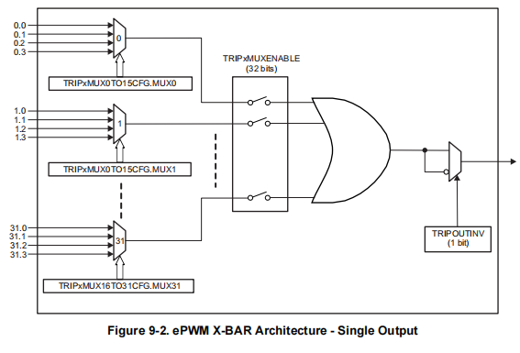
寄存器名称 | 偏移地址 | 位域名 | 位宽 | 读写 | 初始值 | 说明
TRIP4MUX0TO15CFG | 0x00 | ePWM XBAR Mux Configuration for TRIP4 | 31-30 | R/W | 0h | Select Bits for EPWM-XBAR TRIP4 Mux15: 00 : Select .0 input for Mux15 01 : Select .1 input for Mux15 10 : Select .2 input for Mux15 11 : Select .3 input for Mux15 Refer to the EPWM X-BAR section of this chapter for more details. Reset type: CPU1.SYSRSn
 |  |  | 29-28 | R/W | 0h | Select Bits for EPWM-XBAR TRIP4 Mux14: .........
 |  |  | 27-26 | R/W | 0h | Select Bits for EPWM-XBAR TRIP4 Mux13: .........
 |  |  | 25-24 | R/W | 0h | Select Bits for EPWM-XBAR TRIP4 Mux12: .........
 |  |  | 23-22 | R/W | 0h | Select Bits for EPWM-XBAR TRIP4 Mux11: .........
 |  |  | 21-20 | R/W | 0h | Select Bits for EPWM-XBAR TRIP4 Mux10: .........
 |  |  | 19-18 | R/W | 0h | Select Bits for EPWM-XBAR TRIP4 Mux9: .........
 |  |  | 17-16 | R/W | 0h | Select Bits for EPWM-XBAR TRIP4 Mux8: .........
 |  |  | 15-14 | R/W | 0h | Select Bits for EPWM-XBAR TRIP4 Mux7: .........
 |  |  | 13-12 | R/W | 0h | Select Bits for EPWM-XBAR TRIP4 Mux6: .........
 |  |  | 11-10 | R/W | 0h | Select Bits for EPWM-XBAR TRIP4 Mux5: .........
 |  |  | 9-8 | R/W | 0h | Select Bits for EPWM-XBAR TRIP4 Mux4: .........
 |  |  | 7-6 | R/W | 0h | Select Bits for EPWM-XBAR TRIP4 Mux3: .........
 |  |  | 5-4 | R/W | 0h | Select Bits for EPWM-XBAR TRIP4 Mux2: .........
 |  |  | 3-2 | R/W | 0h | Select Bits for EPWM-XBAR TRIP4 Mux1: .........
 |  |  | 1-0 | R/W | 0h | Select Bits for EPWM-XBAR TRIP4 Mux0: .........
TRIP4MUX16TO31CFG | 0x04 | ePWM XBAR Mux Configuration for TRIP4 | 31-30 | R/W | 0h | Select Bits for EPWM-XBAR TRIP4 Mux31: 00 : Select .0 input for Mux31 01 : Select .1 input for Mux31 10 : Select .2 input for Mux31 11 : Select .3 input for Mux31 Refer to the EPWM X-BAR section of this chapter for more details. Reset type: CPU1.SYSRSn
 |  |  | 29-28 | R/W | 0h | Select Bits for EPWM-XBAR TRIP4 Mux30: .........
 |  |  | 27-26 | R/W | 0h | Select Bits for EPWM-XBAR TRIP4 Mux29: .........
 |  |  | 25-24 | R/W | 0h | Select Bits for EPWM-XBAR TRIP4 Mux28: .........
 |  |  | 23-22 | R/W | 0h | Select Bits for EPWM-XBAR TRIP4 Mux27: .........
 |  |  | 21-20 | R/W | 0h | Select Bits for EPWM-XBAR TRIP4 Mux26: .........
 |  |  | 19-18 | R/W | 0h | Select Bits for EPWM-XBAR TRIP4 Mux25: .........
 |  |  | 17-16 | R/W | 0h | Select Bits for EPWM-XBAR TRIP4 Mux24: .........
 |  |  | 15-14 | R/W | 0h | Select Bits for EPWM-XBAR TRIP4 Mux23: .........
 |  |  | 13-12 | R/W | 0h | Select Bits for EPWM-XBAR TRIP4 Mux22: .........
 |  |  | 11-10 | R/W | 0h | Select Bits for EPWM-XBAR TRIP4 Mux21: .........
 |  |  | 9-8 | R/W | 0h | Select Bits for EPWM-XBAR TRIP4 Mux20: .........
 |  |  | 7-6 | R/W | 0h | Select Bits for EPWM-XBAR TRIP4 Mux19: .........
 |  |  | 5-4 | R/W | 0h | Select Bits for EPWM-XBAR TRIP4 Mux18: .........
 |  |  | 3-2 | R/W | 0h | Select Bits for EPWM-XBAR TRIP4 Mux17: .........
 |  |  | 1-0 | R/W | 0h | Select Bits for EPWM-XBAR TRIP4 Mux16: .........
TRIP5MUX0TO15CFG | 0x08 | ePWM XBAR Mux Configuration for TRIP5 | 31-30 | R/W | 0h | Select Bits for EPWM-XBAR TRIP5 Mux15: 00 : Select .0 input for Mux15 01 : Select .1 input for Mux15 10 : Select .2 input for Mux15 11 : Select .3 input for Mux15 Refer to the EPWM X-BAR section of this chapter for more details. Reset type: CPU1.SYSRSn
 |  |  | 29-28 | R/W | 0h | Select Bits for EPWM-XBAR TRIP5 Mux14: .........
 |  |  | 27-26 | R/W | 0h | Select Bits for EPWM-XBAR TRIP5 Mux13: .........
 |  |  | 25-24 | R/W | 0h | Select Bits for EPWM-XBAR TRIP5 Mux12: .........
 |  |  | 23-22 | R/W | 0h | Select Bits for EPWM-XBAR TRIP5 Mux11: .........
 |  |  | 21-20 | R/W | 0h | Select Bits for EPWM-XBAR TRIP5 Mux10: .........
 |  |  | 19-18 | R/W | 0h | Select Bits for EPWM-XBAR TRIP5 Mux9: .........
 |  |  | 17-16 | R/W | 0h | Select Bits for EPWM-XBAR TRIP5 Mux8: .........
 |  |  | 15-14 | R/W | 0h | Select Bits for EPWM-XBAR TRIP5 Mux7: .........
 |  |  | 13-12 | R/W | 0h | Select Bits for EPWM-XBAR TRIP5 Mux6: .........
 |  |  | 11-10 | R/W | 0h | Select Bits for EPWM-XBAR TRIP5 Mux5: .........
 |  |  | 9-8 | R/W | 0h | Select Bits for EPWM-XBAR TRIP5 Mux4: .........
 |  |  | 7-6 | R/W | 0h | Select Bits for EPWM-XBAR TRIP5 Mux3: .........
 |  |  | 5-4 | R/W | 0h | Select Bits for EPWM-XBAR TRIP5 Mux2: .........
 |  |  | 3-2 | R/W | 0h | Select Bits for EPWM-XBAR TRIP5 Mux1: .........
 |  |  | 1-0 | R/W | 0h | Select Bits for EPWM-XBAR TRIP5 Mux0: .........
TRIP5MUX16TO31CFG | 0x0C | ePWM XBAR Mux Configuration for TRIP5 | 31-30 | R/W | 0h | Select Bits for EPWM-XBAR TRIP5 Mux31: 00 : Select .0 input for Mux31 01 : Select .1 input for Mux31 10 : Select .2 input for Mux31 11 : Select .3 input for Mux31 Refer to the EPWM X-BAR section of this chapter for more details. Reset type: CPU1.SYSRSn
 |  |  | 29-28 | R/W | 0h | Select Bits for EPWM-XBAR TRIP5 Mux30: .........
 |  |  | 27-26 | R/W | 0h | Select Bits for EPWM-XBAR TRIP5 Mux29: .........
 |  |  | 25-24 | R/W | 0h | Select Bits for EPWM-XBAR TRIP5 Mux28: .........
 |  |  | 23-22 | R/W | 0h | Select Bits for EPWM-XBAR TRIP5 Mux27: .........
 |  |  | 21-20 | R/W | 0h | Select Bits for EPWM-XBAR TRIP5 Mux26: .........
 |  |  | 19-18 | R/W | 0h | Select Bits for EPWM-XBAR TRIP5 Mux25: .........
 |  |  | 17-16 | R/W | 0h | Select Bits for EPWM-XBAR TRIP5 Mux24: .........
 |  |  | 15-14 | R/W | 0h | Select Bits for EPWM-XBAR TRIP5 Mux23: .........
 |  |  | 13-12 | R/W | 0h | Select Bits for EPWM-XBAR TRIP5 Mux22: .........
 |  |  | 11-10 | R/W | 0h | Select Bits for EPWM-XBAR TRIP5 Mux21: .........
 |  |  | 9-8 | R/W | 0h | Select Bits for EPWM-XBAR TRIP5 Mux20: .........
 |  |  | 7-6 | R/W | 0h | Select Bits for EPWM-XBAR TRIP5 Mux19: .........
 |  |  | 5-4 | R/W | 0h | Select Bits for EPWM-XBAR TRIP5 Mux18: .........
 |  |  | 3-2 | R/W | 0h | Select Bits for EPWM-XBAR TRIP5 Mux17: .........
 |  |  | 1-0 | R/W | 0h | Select Bits for EPWM-XBAR TRIP5 Mux16: .........
TRIP7MUX0TO15CFG | 0x10 | ePWM XBAR Mux Configuration for TRIP7 | 31-30 | R/W | 0h | Select Bits for EPWM-XBAR TRIP7 Mux15: 00 : Select .0 input for Mux15 01 : Select .1 input for Mux15 10 : Select .2 input for Mux15 11 : Select .3 input for Mux15 Refer to the EPWM X-BAR section of this chapter for more details. Reset type: CPU1.SYSRSn
 |  |  | 29-28 | R/W | 0h | Select Bits for EPWM-XBAR TRIP7 Mux14: .........
 |  |  | 27-26 | R/W | 0h | Select Bits for EPWM-XBAR TRIP7 Mux13: .........
 |  |  | 25-24 | R/W | 0h | Select Bits for EPWM-XBAR TRIP7 Mux12: .........
 |  |  | 23-22 | R/W | 0h | Select Bits for EPWM-XBAR TRIP7 Mux11: .........
 |  |  | 21-20 | R/W | 0h | Select Bits for EPWM-XBAR TRIP7 Mux10: .........
 |  |  | 19-18 | R/W | 0h | Select Bits for EPWM-XBAR TRIP7 Mux9: .........
 |  |  | 17-16 | R/W | 0h | Select Bits for EPWM-XBAR TRIP7 Mux8: .........
 |  |  | 15-14 | R/W | 0h | Select Bits for EPWM-XBAR TRIP7 Mux7: .........
 |  |  | 13-12 | R/W | 0h | Select Bits for EPWM-XBAR TRIP7 Mux6: .........
 |  |  | 11-10 | R/W | 0h | Select Bits for EPWM-XBAR TRIP7 Mux5: .........
 |  |  | 9-8 | R/W | 0h | Select Bits for EPWM-XBAR TRIP7 Mux4: .........
 |  |  | 7-6 | R/W | 0h | Select Bits for EPWM-XBAR TRIP7 Mux3: .........
 |  |  | 5-4 | R/W | 0h | Select Bits for EPWM-XBAR TRIP7 Mux2: .........
 |  |  | 3-2 | R/W | 0h | Select Bits for EPWM-XBAR TRIP7 Mux1: .........
 |  |  | 1-0 | R/W | 0h | Select Bits for EPWM-XBAR TRIP7 Mux0: .........
TRIP7MUX16TO31CFG | 0x14 | ePWM XBAR Mux Configuration for TRIP7 | 31-30 | R/W | 0h | Select Bits for EPWM-XBAR TRIP7 Mux31: 00 : Select .0 input for Mux31 01 : Select .1 input for Mux31 10 : Select .2 input for Mux31 11 : Select .3 input for Mux31 Refer to the EPWM X-BAR section of this chapter for more details. Reset type: CPU1.SYSRSn
 |  |  | 29-28 | R/W | 0h | Select Bits for EPWM-XBAR TRIP7 Mux30: .........
 |  |  | 27-26 | R/W | 0h | Select Bits for EPWM-XBAR TRIP7 Mux29: .........
 |  |  | 25-24 | R/W | 0h | Select Bits for EPWM-XBAR TRIP7 Mux28: .........
 |  |  | 23-22 | R/W | 0h | Select Bits for EPWM-XBAR TRIP7 Mux27: .........
 |  |  | 21-20 | R/W | 0h | Select Bits for EPWM-XBAR TRIP7 Mux26: .........
 |  |  | 19-18 | R/W | 0h | Select Bits for EPWM-XBAR TRIP7 Mux25: .........
 |  |  | 17-16 | R/W | 0h | Select Bits for EPWM-XBAR TRIP7 Mux24: .........
 |  |  | 15-14 | R/W | 0h | Select Bits for EPWM-XBAR TRIP7 Mux23: .........
 |  |  | 13-12 | R/W | 0h | Select Bits for EPWM-XBAR TRIP7 Mux22: .........
 |  |  | 11-10 | R/W | 0h | Select Bits for EPWM-XBAR TRIP7 Mux21: .........
 |  |  | 9-8 | R/W | 0h | Select Bits for EPWM-XBAR TRIP7 Mux20: .........
 |  |  | 7-6 | R/W | 0h | Select Bits for EPWM-XBAR TRIP7 Mux19: .........
 |  |  | 5-4 | R/W | 0h | Select Bits for EPWM-XBAR TRIP7 Mux18: .........
 |  |  | 3-2 | R/W | 0h | Select Bits for EPWM-XBAR TRIP7 Mux17: .........
 |  |  | 1-0 | R/W | 0h | Select Bits for EPWM-XBAR TRIP7 Mux16: .........
TRIP8MUX0TO15CFG | 0x18 | ePWM XBAR Mux Configuration for TRIP8 | 31-30 | R/W | 0h | Select Bits for EPWM-XBAR TRIP8 Mux15: 00 : Select .0 input for Mux15 01 : Select .1 input for Mux15 10 : Select .2 input for Mux15 11 : Select .3 input for Mux15 Refer to the EPWM X-BAR section of this chapter for more details. Reset type: CPU1.SYSRSn
 |  |  | 29-28 | R/W | 0h | Select Bits for EPWM-XBAR TRIP8 Mux14: .........
 |  |  | 27-26 | R/W | 0h | Select Bits for EPWM-XBAR TRIP8 Mux13: .........
 |  |  | 25-24 | R/W | 0h | Select Bits for EPWM-XBAR TRIP8 Mux12: .........
 |  |  | 23-22 | R/W | 0h | Select Bits for EPWM-XBAR TRIP8 Mux11: .........
 |  |  | 21-20 | R/W | 0h | Select Bits for EPWM-XBAR TRIP8 Mux10: .........
 |  |  | 19-18 | R/W | 0h | Select Bits for EPWM-XBAR TRIP8 Mux9: .........
 |  |  | 17-16 | R/W | 0h | Select Bits for EPWM-XBAR TRIP8 Mux8: .........
 |  |  | 15-14 | R/W | 0h | Select Bits for EPWM-XBAR TRIP8 Mux7: .........
 |  |  | 13-12 | R/W | 0h | Select Bits for EPWM-XBAR TRIP8 Mux6: .........
 |  |  | 11-10 | R/W | 0h | Select Bits for EPWM-XBAR TRIP8 Mux5: .........
 |  |  | 9-8 | R/W | 0h | Select Bits for EPWM-XBAR TRIP8 Mux4: .........
 |  |  | 7-6 | R/W | 0h | Select Bits for EPWM-XBAR TRIP8 Mux3: .........
 |  |  | 5-4 | R/W | 0h | Select Bits for EPWM-XBAR TRIP8 Mux2: .........
 |  |  | 3-2 | R/W | 0h | Select Bits for EPWM-XBAR TRIP8 Mux1: .........
 |  |  | 1-0 | R/W | 0h | Select Bits for EPWM-XBAR TRIP8 Mux0: .........
TRIP8MUX16TO31CFG | 0x1C | ePWM XBAR Mux Configuration for TRIP8 | 31-30 | R/W | 0h | Select Bits for EPWM-XBAR TRIP8 Mux31: 00 : Select .0 input for Mux31 01 : Select .1 input for Mux31 10 : Select .2 input for Mux31 11 : Select .3 input for Mux31 Refer to the EPWM X-BAR section of this chapter for more details. Reset type: CPU1.SYSRSn
 |  |  | 29-28 | R/W | 0h | Select Bits for EPWM-XBAR TRIP8 Mux30: .........
 |  |  | 27-26 | R/W | 0h | Select Bits for EPWM-XBAR TRIP8 Mux29: .........
 |  |  | 25-24 | R/W | 0h | Select Bits for EPWM-XBAR TRIP8 Mux28: .........
 |  |  | 23-22 | R/W | 0h | Select Bits for EPWM-XBAR TRIP8 Mux27: .........
 |  |  | 21-20 | R/W | 0h | Select Bits for EPWM-XBAR TRIP8 Mux26: .........
 |  |  | 19-18 | R/W | 0h | Select Bits for EPWM-XBAR TRIP8 Mux25: .........
 |  |  | 17-16 | R/W | 0h | Select Bits for EPWM-XBAR TRIP8 Mux24: .........
 |  |  | 15-14 | R/W | 0h | Select Bits for EPWM-XBAR TRIP8 Mux23: .........
 |  |  | 13-12 | R/W | 0h | Select Bits for EPWM-XBAR TRIP8 Mux22: .........
 |  |  | 11-10 | R/W | 0h | Select Bits for EPWM-XBAR TRIP8 Mux21: .........
 |  |  | 9-8 | R/W | 0h | Select Bits for EPWM-XBAR TRIP8 Mux20: .........
 |  |  | 7-6 | R/W | 0h | Select Bits for EPWM-XBAR TRIP8 Mux19: .........
 |  |  | 5-4 | R/W | 0h | Select Bits for EPWM-XBAR TRIP8 Mux18: .........
 |  |  | 3-2 | R/W | 0h | Select Bits for EPWM-XBAR TRIP8 Mux17: .........
 |  |  | 1-0 | R/W | 0h | Select Bits for EPWM-XBAR TRIP8 Mux16: .........
TRIP9MUX0TO15CFG | 0x20 | ePWM XBAR Mux Configuration for TRIP9 | 31-30 | R/W | 0h | Select Bits for EPWM-XBAR TRIP9 Mux15: 00 : Select .0 input for Mux15 01 : Select .1 input for Mux15 10 : Select .2 input for Mux15 11 : Select .3 input for Mux15 Refer to the EPWM X-BAR section of this chapter for more details. Reset type: CPU2.SYSRSn
 |  |  | 29-28 | R/W | 0h | Select Bits for EPWM-XBAR TRIP9 Mux14: .........
 |  |  | 27-26 | R/W | 0h | Select Bits for EPWM-XBAR TRIP9 Mux13: .........
 |  |  | 25-24 | R/W | 0h | Select Bits for EPWM-XBAR TRIP9 Mux12: .........
 |  |  | 23-22 | R/W | 0h | Select Bits for EPWM-XBAR TRIP9 Mux11: .........
 |  |  | 21-20 | R/W | 0h | Select Bits for EPWM-XBAR TRIP9 Mux10: .........
 |  |  | 19-18 | R/W | 0h | Select Bits for EPWM-XBAR TRIP9 Mux9: .........
 |  |  | 17-16 | R/W | 0h | Select Bits for EPWM-XBAR TRIP9 Mux8: .........
 |  |  | 15-14 | R/W | 0h | Select Bits for EPWM-XBAR TRIP9 Mux7: .........
 |  |  | 13-12 | R/W | 0h | Select Bits for EPWM-XBAR TRIP9 Mux6: .........
 |  |  | 11-10 | R/W | 0h | Select Bits for EPWM-XBAR TRIP9 Mux5: .........
 |  |  | 9-8 | R/W | 0h | Select Bits for EPWM-XBAR TRIP9 Mux4: .........
 |  |  | 7-6 | R/W | 0h | Select Bits for EPWM-XBAR TRIP9 Mux3: .........
 |  |  | 5-4 | R/W | 0h | Select Bits for EPWM-XBAR TRIP9 Mux2: .........
 |  |  | 3-2 | R/W | 0h | Select Bits for EPWM-XBAR TRIP9 Mux1: .........
 |  |  | 1-0 | R/W | 0h | Select Bits for EPWM-XBAR TRIP9 Mux0: .........
TRIP9MUX16TO32CFG | 0x24 | ePWM XBAR Mux Configuration for TRIP9 | 31-30 | R/W | 0h | Select Bits for EPWM-XBAR TRIP9 Mux31: 00 : Select .0 input for Mux31 01 : Select .1 input for Mux31 10 : Select .2 input for Mux31 11 : Select .3 input for Mux31 Refer to the EPWM X-BAR section of this chapter for more details. Reset type: CPU2.SYSRSn
 |  |  | 29-28 | R/W | 0h | Select Bits for EPWM-XBAR TRIP9 Mux30: .........
 |  |  | 27-26 | R/W | 0h | Select Bits for EPWM-XBAR TRIP9 Mux29: .........
 |  |  | 25-24 | R/W | 0h | Select Bits for EPWM-XBAR TRIP9 Mux28: .........
 |  |  | 23-22 | R/W | 0h | Select Bits for EPWM-XBAR TRIP9 Mux27: .........
 |  |  | 21-20 | R/W | 0h | Select Bits for EPWM-XBAR TRIP9 Mux26: .........
 |  |  | 19-18 | R/W | 0h | Select Bits for EPWM-XBAR TRIP9 Mux25: .........
 |  |  | 17-16 | R/W | 0h | Select Bits for EPWM-XBAR TRIP9 Mux24: .........
 |  |  | 15-14 | R/W | 0h | Select Bits for EPWM-XBAR TRIP9 Mux23: .........
 |  |  | 13-12 | R/W | 0h | Select Bits for EPWM-XBAR TRIP9 Mux22: .........
 |  |  | 11-10 | R/W | 0h | Select Bits for EPWM-XBAR TRIP9 Mux21: .........
 |  |  | 9-8 | R/W | 0h | Select Bits for EPWM-XBAR TRIP9 Mux20: .........
 |  |  | 7-6 | R/W | 0h | Select Bits for EPWM-XBAR TRIP9 Mux19: .........
 |  |  | 5-4 | R/W | 0h | Select Bits for EPWM-XBAR TRIP9 Mux18: .........
 |  |  | 3-2 | R/W | 0h | Select Bits for EPWM-XBAR TRIP9 Mux17: .........
 |  |  | 1-0 | R/W | 0h | Select Bits for EPWM-XBAR TRIP9 Mux16: .........
TRIP10MUX0TO15CFG | 0x28 | ePWM XBAR Mux Configuration for TRIP10 | 31-30 | R/W | 0h | Select Bits for EPWM-XBAR TRIP10 Mux15: 00 : Select .0 input for Mux15 01 : Select .1 input for Mux15 10 : Select .2 input for Mux15 11 : Select .3 input for Mux15 Refer to the EPWM X-BAR section of this chapter for more details. Reset type: CPU2.SYSRSn
 |  |  | 29-28 | R/W | 0h | Select Bits for EPWM-XBAR TRIP10 Mux14: .........
 |  |  | 27-26 | R/W | 0h | Select Bits for EPWM-XBAR TRIP10 Mux13: .........
 |  |  | 25-24 | R/W | 0h | Select Bits for EPWM-XBAR TRIP10 Mux12: .........
 |  |  | 23-22 | R/W | 0h | Select Bits for EPWM-XBAR TRIP10 Mux11: .........
 |  |  | 21-20 | R/W | 0h | Select Bits for EPWM-XBAR TRIP10 Mux10: .........
 |  |  | 19-18 | R/W | 0h | Select Bits for EPWM-XBAR TRIP10 Mux9: .........
 |  |  | 17-16 | R/W | 0h | Select Bits for EPWM-XBAR TRIP10 Mux8: .........
 |  |  | 15-14 | R/W | 0h | Select Bits for EPWM-XBAR TRIP10 Mux7: .........
 |  |  | 13-12 | R/W | 0h | Select Bits for EPWM-XBAR TRIP10 Mux6: .........
 |  |  | 11-10 | R/W | 0h | Select Bits for EPWM-XBAR TRIP10 Mux5: .........
 |  |  | 9-8 | R/W | 0h | Select Bits for EPWM-XBAR TRIP10 Mux4: .........
 |  |  | 7-6 | R/W | 0h | Select Bits for EPWM-XBAR TRIP10 Mux3: .........
 |  |  | 5-4 | R/W | 0h | Select Bits for EPWM-XBAR TRIP10 Mux2: .........
 |  |  | 3-2 | R/W | 0h | Select Bits for EPWM-XBAR TRIP10 Mux1: .........
 |  |  | 1-0 | R/W | 0h | Select Bits for EPWM-XBAR TRIP10 Mux0: .........
TRIP10MUX16TO33CFG | 0x2C | ePWM XBAR Mux Configuration for TRIP10 | 31-30 | R/W | 0h | Select Bits for EPWM-XBAR TRIP10 Mux31: 00 : Select .0 input for Mux31 01 : Select .1 input for Mux31 10 : Select .2 input for Mux31 11 : Select .3 input for Mux31 Refer to the EPWM X-BAR section of this chapter for more details. Reset type: CPU2.SYSRSn
 |  |  | 29-28 | R/W | 0h | Select Bits for EPWM-XBAR TRIP10 Mux30: .........
 |  |  | 27-26 | R/W | 0h | Select Bits for EPWM-XBAR TRIP10 Mux29: .........
 |  |  | 25-24 | R/W | 0h | Select Bits for EPWM-XBAR TRIP10 Mux28: .........
 |  |  | 23-22 | R/W | 0h | Select Bits for EPWM-XBAR TRIP10 Mux27: .........
 |  |  | 21-20 | R/W | 0h | Select Bits for EPWM-XBAR TRIP10 Mux26: .........
 |  |  | 19-18 | R/W | 0h | Select Bits for EPWM-XBAR TRIP10 Mux25: .........
 |  |  | 17-16 | R/W | 0h | Select Bits for EPWM-XBAR TRIP10 Mux24: .........
 |  |  | 15-14 | R/W | 0h | Select Bits for EPWM-XBAR TRIP10 Mux23: .........
 |  |  | 13-12 | R/W | 0h | Select Bits for EPWM-XBAR TRIP10 Mux22: .........
 |  |  | 11-10 | R/W | 0h | Select Bits for EPWM-XBAR TRIP10 Mux21: .........
 |  |  | 9-8 | R/W | 0h | Select Bits for EPWM-XBAR TRIP10 Mux20: .........
 |  |  | 7-6 | R/W | 0h | Select Bits for EPWM-XBAR TRIP10 Mux19: .........
 |  |  | 5-4 | R/W | 0h | Select Bits for EPWM-XBAR TRIP10 Mux18: .........
 |  |  | 3-2 | R/W | 0h | Select Bits for EPWM-XBAR TRIP10 Mux17: .........
 |  |  | 1-0 | R/W | 0h | Select Bits for EPWM-XBAR TRIP10 Mux16: .........
TRIP11MUX0TO15CFG | 0x30 | ePWM XBAR Mux Configuration for TRIP11 | 31-30 | R/W | 0h | Select Bits for EPWM-XBAR TRIP11 Mux15: 00 : Select .0 input for Mux15 01 : Select .1 input for Mux15 10 : Select .2 input for Mux15 11 : Select .3 input for Mux15 Refer to the EPWM X-BAR section of this chapter for more details. Reset type: CPU2.SYSRSn
 |  |  | 29-28 | R/W | 0h | Select Bits for EPWM-XBAR TRIP11 Mux14: .........
 |  |  | 27-26 | R/W | 0h | Select Bits for EPWM-XBAR TRIP11 Mux13: .........
 |  |  | 25-24 | R/W | 0h | Select Bits for EPWM-XBAR TRIP11 Mux12: .........
 |  |  | 23-22 | R/W | 0h | Select Bits for EPWM-XBAR TRIP11 Mux11: .........
 |  |  | 21-20 | R/W | 0h | Select Bits for EPWM-XBAR TRIP11 Mux10: .........
 |  |  | 19-18 | R/W | 0h | Select Bits for EPWM-XBAR TRIP11 Mux9: .........
 |  |  | 17-16 | R/W | 0h | Select Bits for EPWM-XBAR TRIP11 Mux8: .........
 |  |  | 15-14 | R/W | 0h | Select Bits for EPWM-XBAR TRIP11 Mux7: .........
 |  |  | 13-12 | R/W | 0h | Select Bits for EPWM-XBAR TRIP11 Mux6: .........
 |  |  | 11-10 | R/W | 0h | Select Bits for EPWM-XBAR TRIP11 Mux5: .........
 |  |  | 9-8 | R/W | 0h | Select Bits for EPWM-XBAR TRIP11 Mux4: .........
 |  |  | 7-6 | R/W | 0h | Select Bits for EPWM-XBAR TRIP11 Mux3: .........
 |  |  | 5-4 | R/W | 0h | Select Bits for EPWM-XBAR TRIP11 Mux2: .........
 |  |  | 3-2 | R/W | 0h | Select Bits for EPWM-XBAR TRIP11 Mux1: .........
 |  |  | 1-0 | R/W | 0h | Select Bits for EPWM-XBAR TRIP11 Mux0: .........
TRIP11MUX16TO31CFG | 0x34 | ePWM XBAR Mux Configuration for TRIP11 | 31-30 | R/W | 0h | Select Bits for EPWM-XBAR TRIP11 Mux31: 00 : Select .0 input for Mux31 01 : Select .1 input for Mux31 10 : Select .2 input for Mux31 11 : Select .3 input for Mux31 Refer to the EPWM X-BAR section of this chapter for more details. Reset type: CPU2.SYSRSn
 |  |  | 29-28 | R/W | 0h | Select Bits for EPWM-XBAR TRIP11 Mux30: .........
 |  |  | 27-26 | R/W | 0h | Select Bits for EPWM-XBAR TRIP11 Mux29: .........
 |  |  | 25-24 | R/W | 0h | Select Bits for EPWM-XBAR TRIP11 Mux28: .........
 |  |  | 23-22 | R/W | 0h | Select Bits for EPWM-XBAR TRIP11 Mux27: .........
 |  |  | 21-20 | R/W | 0h | Select Bits for EPWM-XBAR TRIP11 Mux26: .........
 |  |  | 19-18 | R/W | 0h | Select Bits for EPWM-XBAR TRIP11 Mux25: .........
 |  |  | 17-16 | R/W | 0h | Select Bits for EPWM-XBAR TRIP11 Mux24: .........
 |  |  | 15-14 | R/W | 0h | Select Bits for EPWM-XBAR TRIP11 Mux23: .........
 |  |  | 13-12 | R/W | 0h | Select Bits for EPWM-XBAR TRIP11 Mux22: .........
 |  |  | 11-10 | R/W | 0h | Select Bits for EPWM-XBAR TRIP11 Mux21: .........
 |  |  | 9-8 | R/W | 0h | Select Bits for EPWM-XBAR TRIP11 Mux20: .........
 |  |  | 7-6 | R/W | 0h | Select Bits for EPWM-XBAR TRIP11 Mux19: .........
 |  |  | 5-4 | R/W | 0h | Select Bits for EPWM-XBAR TRIP11 Mux18: .........
 |  |  | 3-2 | R/W | 0h | Select Bits for EPWM-XBAR TRIP11 Mux17: .........
 |  |  | 1-0 | R/W | 0h | Select Bits for EPWM-XBAR TRIP11 Mux16: .........
TRIP12MUX0TO15CFG | 0x38 | ePWM XBAR Mux Configuration for TRIP12 | 31-30 | R/W | 0h | Select Bits for EPWM-XBAR TRIP12 Mux15: 00 : Select .0 input for Mux15 01 : Select .1 input for Mux15 10 : Select .2 input for Mux15 11 : Select .3 input for Mux15 Refer to the EPWM X-BAR section of this chapter for more details. Reset type: CPU2.SYSRSn
 |  |  | 29-28 | R/W | 0h | Select Bits for EPWM-XBAR TRIP12 Mux14: .........
 |  |  | 27-26 | R/W | 0h | Select Bits for EPWM-XBAR TRIP12 Mux13: .........
 |  |  | 25-24 | R/W | 0h | Select Bits for EPWM-XBAR TRIP12 Mux12: .........
 |  |  | 23-22 | R/W | 0h | Select Bits for EPWM-XBAR TRIP12 Mux11: .........
 |  |  | 21-20 | R/W | 0h | Select Bits for EPWM-XBAR TRIP12 Mux10: .........
 |  |  | 19-18 | R/W | 0h | Select Bits for EPWM-XBAR TRIP12 Mux9: .........
 |  |  | 17-16 | R/W | 0h | Select Bits for EPWM-XBAR TRIP12 Mux8: .........
 |  |  | 15-14 | R/W | 0h | Select Bits for EPWM-XBAR TRIP12 Mux7: .........
 |  |  | 13-12 | R/W | 0h | Select Bits for EPWM-XBAR TRIP12 Mux6: .........
 |  |  | 11-10 | R/W | 0h | Select Bits for EPWM-XBAR TRIP12 Mux5: .........
 |  |  | 9-8 | R/W | 0h | Select Bits for EPWM-XBAR TRIP12 Mux4: .........
 |  |  | 7-6 | R/W | 0h | Select Bits for EPWM-XBAR TRIP12 Mux3: .........
 |  |  | 5-4 | R/W | 0h | Select Bits for EPWM-XBAR TRIP12 Mux2: .........
 |  |  | 3-2 | R/W | 0h | Select Bits for EPWM-XBAR TRIP12 Mux1: .........
 |  |  | 1-0 | R/W | 0h | Select Bits for EPWM-XBAR TRIP12 Mux0: .........
TRIP12MUX16TO31CFG | 0x3C | ePWM XBAR Mux Configuration for TRIP12 | 31-30 | R/W | 0h | Select Bits for EPWM-XBAR TRIP12 Mux31: 00 : Select .0 input for Mux31 01 : Select .1 input for Mux31 10 : Select .2 input for Mux31 11 : Select .3 input for Mux31 Refer to the EPWM X-BAR section of this chapter for more details. Reset type: CPU2.SYSRSn
 |  |  | 29-28 | R/W | 0h | Select Bits for EPWM-XBAR TRIP12 Mux30: .........
 |  |  | 27-26 | R/W | 0h | Select Bits for EPWM-XBAR TRIP12 Mux29: .........
 |  |  | 25-24 | R/W | 0h | Select Bits for EPWM-XBAR TRIP12 Mux28: .........
 |  |  | 23-22 | R/W | 0h | Select Bits for EPWM-XBAR TRIP12 Mux27: .........
 |  |  | 21-20 | R/W | 0h | Select Bits for EPWM-XBAR TRIP12 Mux26: .........
 |  |  | 19-18 | R/W | 0h | Select Bits for EPWM-XBAR TRIP12 Mux25: .........
 |  |  | 17-16 | R/W | 0h | Select Bits for EPWM-XBAR TRIP12 Mux24: .........
 |  |  | 15-14 | R/W | 0h | Select Bits for EPWM-XBAR TRIP12 Mux23: .........
 |  |  | 13-12 | R/W | 0h | Select Bits for EPWM-XBAR TRIP12 Mux22: .........
 |  |  | 11-10 | R/W | 0h | Select Bits for EPWM-XBAR TRIP12 Mux21: .........
 |  |  | 9-8 | R/W | 0h | Select Bits for EPWM-XBAR TRIP12 Mux20: .........
 |  |  | 7-6 | R/W | 0h | Select Bits for EPWM-XBAR TRIP12 Mux19: .........
 |  |  | 5-4 | R/W | 0h | Select Bits for EPWM-XBAR TRIP12 Mux18: .........
...

SPI
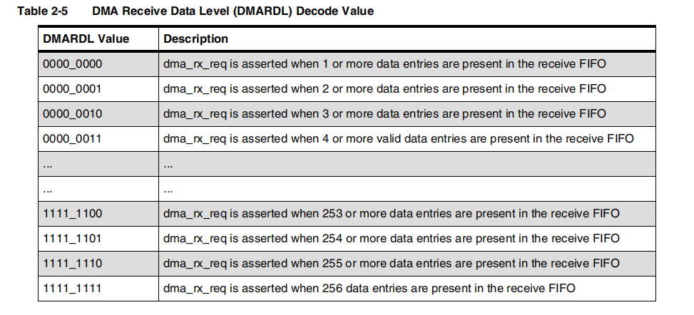
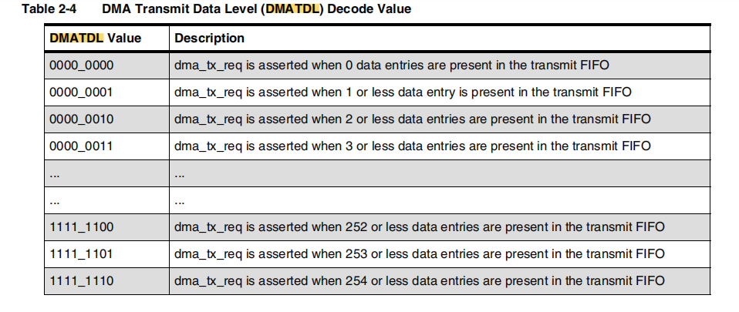
...
寄存器名称 | 偏移地址 | 位域名 | 位置 | 属性 | 复位值 | 说明
DMACR | 0x4c | RESERVED | [31:2] | R | 0x0 | RESERVED
 |  | TDMAE | [1:1] | R/W | 0x0 | Transmit DMA Enable. Values: ■ 0x0 (DISABLE): 不使能DMA发送。 ■ 0x1 (ENABLED): 使能DMA发送。
 |  | RDMAE | [0:0] | R/W | 0x0 | Receive DMA Enable. Values: ■ 0x0 (DISABLE): 不使能DMA接收。 ■ 0x1 (ENABLED): 使能DMA接收。
DMATDLR | 0x50 | RESERVED |  | R | 0x0 | RESERVED
 |  | DMATDL |  | R/W |  | Transmit Data Level. 这个位字段控制传输逻辑发出 DMA 请求的水位线级别。它等于水位线级别；也就是说，当传输 FIFO 中有效数据条目的数量等于或少于此字段值，并且 TDMAE = 1 时，dma_tx_req 信号将被生成。要获取有关 DMATDL 解码值的信息，请参阅表格。 当传输 FIFO 中存在 DMATDL 或更少的数据条目时，dma_tx_req 被断言。换句话说，在传输逻辑需要进行 DMA 传输时，可以通过设置 DMATDL 的值来指定触发 DMA 请求的水位线级别。一旦满足条件，dma_tx_req 信号将被激活，从而触发 DMA 传输操作
DMARDLR | 0x54 | RESERVED |  | R | 0x0 | RESERVED
 |  | DMARDL |  | R/W |  | Receive Data Level. 这个位字段控制传输逻辑发出 DMA 请求的水位线级别。它等于水位线级别；也就是说，当传输 FIFO 中有效数据条目的数量等于或少于此字段值，并且 TDMAE = 1 时，dma_tx_req 信号将被生成。要获取有关 DMATDL 解码值的信息，请参阅表格。 当传输 FIFO 中存在 DMATDL 或更少的数据条目时，dma_tx_req 被断言。换句话说，在传输逻辑需要进行 DMA 传输时，可以通过设置 DMATDL 的值来指定触发 DMA 请求的水位线级别。一旦满足条件，dma_tx_req 信号将被激活，从而触发 DMA 传输操作。
RESERVED | 0x58 | RESERVED |  |  |  | RESERVED
SSI_VERSION_ID | 0x5c | SSI_COMP_VERSION | [31:0] | R | SSI_VERSION_ID | SSI_VERSION_ID

RAM
DATA_RAM: | {tb.dsp_c2000.u_c2000_digital.data_ram.data_ram_cell_0.u_data_ram_bank_15.u_data_ram_stage2.mem[1023:0][39:0]}
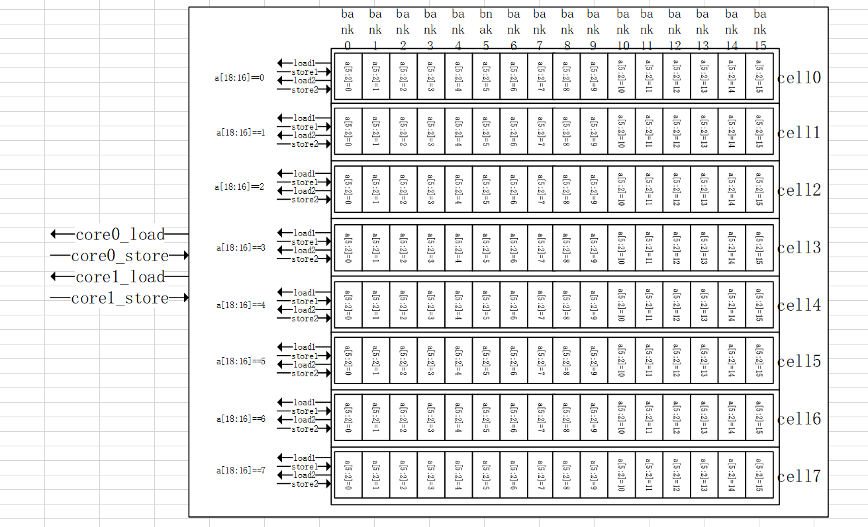
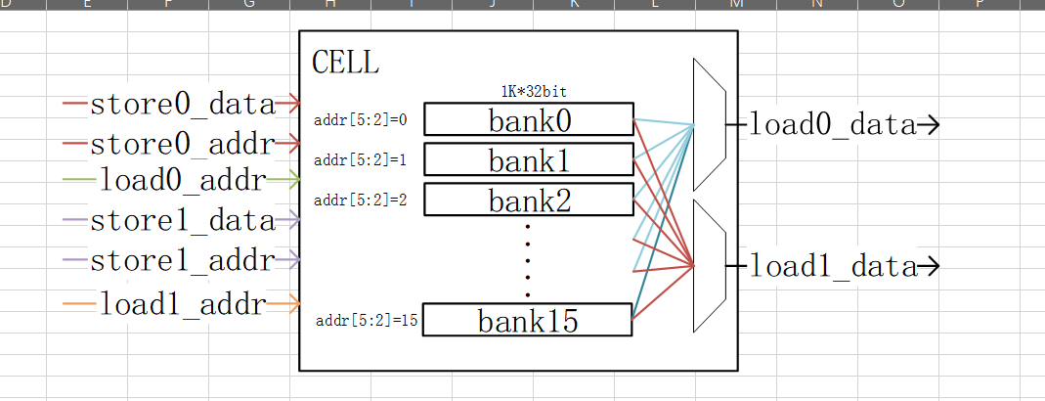

INST_RAM:
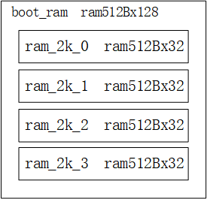
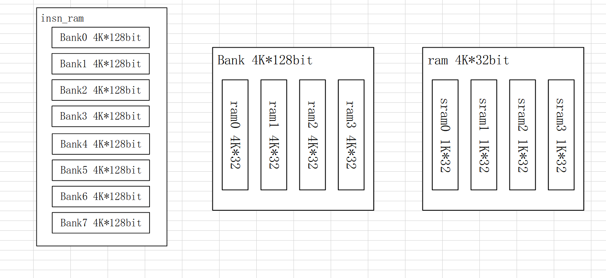

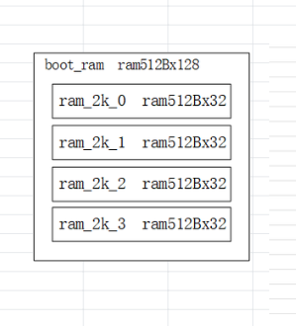

BOOT_RAM:

REGFILE
...
寄存器名称 | 偏移地址 | Register Name | 位宽 | 读写 | 初始值 | 说明 | 备注
EFUSEDATA5 | 0x10 | EFUSEDATA5 | 31:0 | R/W | 0h | EFUSE数据5（EFUSELOCK为低时可写）
EFUSEDATA6 | 0x14 | EFUSEDATA6 | 31:0 | R/W | 0h | EFUSE数据6（EFUSELOCK为低时可写）
EFUSEDATA7 | 0x18 | EFUSEDATA7 | 31:0 | R/W | 0h | EFUSE数据7（EFUSELOCK为低时可写）
EFUSEDATA8 | 0x1C | EFUSEDATA8 | 31:0 | R/W | 0h | EFUSE数据8（EFUSELOCK为低时可写）
EFUSEDATAEN | 0x20 | Reserved | 31:1 | R-0 | 0h | 保留
 |  | EFUSEDATAEN | 0 | W1S | 0h | 所有EFUSE数据配置统一输出
EFUSELOCKCFG | 0x24 | EFUSE_LOCK_CFG | 31:0 | R/W | 0h | 配置hAA55AA55，EFUSELOCK被配置为1，此时h0-h1C内的寄存器可进行写操作 配置h55AA55AA，EFUSELOCK被配置为0，此时h0-h1C内的寄存器不可进行写操作
EFUSELOCK | 0x28 | Reserved | 31:1 | R-0 | 0h | 保留
 |  | EFUSEDATAEN | 0 | R | 0h | EFUSELOCK（1 ：lock 0：unlock）
名称 | bit | 解释 | 编号 | 模拟IP接口名称 | 功能
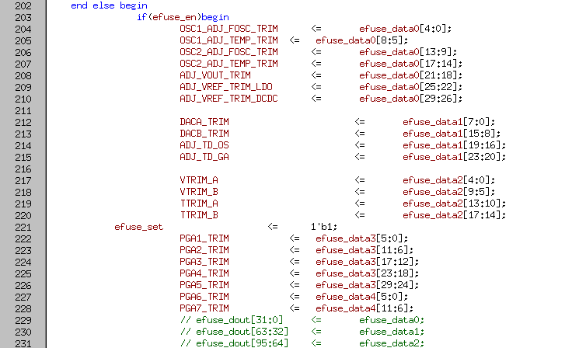
EFUSEDATA1 | [4:0] | 振荡器调节 | i91 | ADJ_FOSC
 | [8:5] | RC OSC温度trimming | i91 | ADJ_TEMP
 | [13:9] | 振荡器调节 | i92 | ADJ_FOSC
 | [17:14] | RC OSC温度trimming | i92 | ADJ_TEMP
 | [21:18] | VOUT输出电压控制 | PMBD | ADJ_VOUT
 | [25:22] | 内部电压调节 | PMBD | ADJ_VREF | LDO
 | [29:26] | 内部电压调节 | PMBD | ADJ_VREF | DCDC
EFUSEDATA2 | [7:0] | 调节DACA数字输入大小 |  |  | DACA
 | [15:8] | 调节DACB数字输入大小 |  |  | DACB
 | [19:16] | 温度传感器温度偏移调节 | i101TSM | ADJ_TD_OS
 | [23:20] | 温度传感器温度增益调节 | i101TSM | ADJ_TD_GA
EFUSEDATA3 | [4:0] | 内部参考电压输出控制 | i101TSM | VTRIM_A
 | [9:5] | 内部参考电压温度比控制 | i101TSM | VTRIM_B
 | [13:10] | 内部参考电压输出控制 | i101TSM | TTRIM_A
 | [17:14] | 内部参考电压温度比控制 | i101TSM | TTRIM_B
EFUSEDATA4 | [5:0] | 调节PGA1增益
 | [11:6] | 调节PGA2增益
 | [17:12] | 调节PGA3增益
 | [23:18] | 调节PGA4增益
 | [29:24] | 调节PGA5增益
EFUSEDATA5 | [5:0] | 调节PGA6增益
 | [11:6] | 调节PGA7增益

